ATM-ANS.OR.A.010
CUESTIONARIO |  | DOCUMENTACIÓN ANSP VERSIÓN 1 |  |  |  | Valoración AESA | DF/OB | Comentarios | Personal evaluador
Código | REQUISITO | ACLARACIONES SOBRE EL CUMPLIMIENTO | DOCUMENTACIÓN JUSTIFICATIVA | CÓDIGO | FECHA
ATM/ANS.OR.A.010 | ATM/ANS.OR.A.010 Solicitud de un certificado limitado
 | a) No obstante lo dispuesto en el punto ATM/ANS.OR.A.010, letra b), el proveedor de servicios de tránsito aéreo podrá solicitar un certificado limitado para la prestación de servicios en el espacio aéreo bajo la responsabilidad del Estado miembro en que el solicitante tenga su principal lugar de actividad o, en su caso, su domicilio social, cuando preste o tenga intención de prestar servicios solamente con respecto a una o varias de las siguientes categorías:
 | 1) trabajos aéreos;
 | 2) aviación general;
 | 3) transporte aéreo comercial limitado a aeronaves de menos de 10 toneladas de masa máxima de despegue o menos de 20 asientos;
 | 4) transporte aéreo comercial con menos de 10 000 movimientos anuales, independientemente de la masa máxima de despegue y del número de asientos; a los efectos de la presente disposición, «movimientos» equivale, en cualquier año, a la media de la suma de despegues y aterrizajes calculados sobre la media de los últimos tres años.
 | b) Podrán solicitar un certificado limitado asimismo los siguientes proveedores de servicios de navegación aérea:
 | 1) un proveedor de servicios de navegación aérea que no sea un proveedor de servicios de tránsito aéreo que registre un volumen de negocios anual bruto igual o inferior a 1 000 000 EUR, por los servicios que preste o tenga intención de prestar;
 | 2) un proveedor de servicios de navegación aérea que preste servicios de información de vuelo de aeródromo mediante la prestación regular de no más de una posición de trabajo en cualquier aeropuerto.
 | c) Según determine la autoridad competente, todo proveedor de servicios de navegación aérea que curse una solicitud de certificado limitado de conformidad con las letras a) o b), punto 1, deberá cumplir los siguientes requisitos:
 | 1) punto ATM/ANS.OR.B.001 Competencia y capacidad técnica y operativa;
 | 2) punto ATM/ANS.OR.B.005 Sistema de gestión;
 | 3) punto ATM/ANS.OR.B.020 Requisitos de personal;
 | 4) punto ATM/ANS.OR.A.075 Prestación de servicios abierta y transparente;
 | 5) los anexos IV, V, VI y VIII, cuando esos requisitos sean aplicables a la luz de los servicios que preste o tenga intención de prestar el proveedor de servicios, de conformidad con el artículo 6.
 | d) Según determine la autoridad competente, todo proveedor de servicios de navegación aérea que curse una solicitud de certificado limitado de conformidad con la letra b), punto 2, deberá cumplir los requisitos mínimos establecidos en la letra c), puntos 1 a 4 y los requisitos específicos establecidos en el anexo IV.
 | e) La solicitud de un certificado limitado se hará de la forma y manera establecida por la autoridad competente.
 | GM1 ATM/ANS.OR.A.010 Application for a limited certificate
 | GENERAL
 | The relationship between the type of service provision, criteria to be complied with and the applicable rules are indicated in Table 2 below.
 | 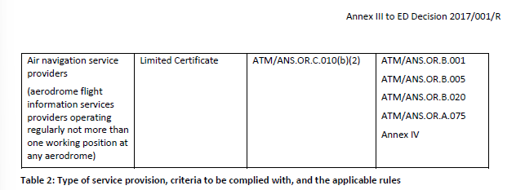 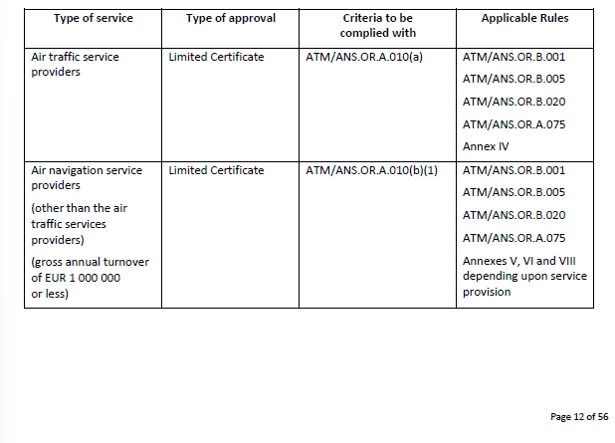

ATM-ANS.OR.A.015
CUESTIONARIO |  | DOCUMENTACIÓN ANSP VERSIÓN 1 |  |  |  | Valoración AESA | DF/OB | Comentarios | Personal evaluador
Código | REQUISITO | ACLARACIONES SOBRE EL CUMPLIMIENTO | DOCUMENTACIÓN JUSTIFICATIVA | CÓDIGO | FECHA
ATM/ANS.OR.A.015 | ATM/ANS.OR.A.015 Declaración de proveedores de servicios de información de vuelo
 | a) Con arreglo al artículo 7, los proveedores de servicios de información de vuelo podrán declarar su capacidad y medios para cumplir las obligaciones asociadas a los servicios prestados cuando cumplan, además de los requisitos establecidos en el artículo 8 ter, punto 1, del Reglamento (UE) n.o 216/2008, los siguientes requisitos alternativos:
 | 1) el proveedor de servicios de información de vuelo presta o tiene intención de prestar sus servicios mediante la operación regular de no más de una posición de trabajo;
 | 2) esos servicios son de carácter temporal, con una duración acordada con la autoridad competente según sea necesario para garantizar una seguridad proporcional.
 | b) Los proveedores de servicios de información de vuelo que declaren sus actividades:
 | 1) facilitarán a la autoridad competente toda la información pertinente antes del inicio de operaciones, en la forma y manera establecida por la autoridad competente;
 | 2) facilitarán a la autoridad competente una lista de los medios de cumplimiento alternativos utilizados, de conformidad con el punto ATM/ANS.OR.A.020;
 | 3)se mantendrán, de forma continuada, en conformidad con los requisitos aplicables y con la información proporcionada en la declaración;
 | 4) notificarán sin demora a la autoridad competente cualquier cambio en su declaración o en los medios de cumplimiento utilizados remitiendo una declaración modificada;
 | 5) prestarán sus servicios de conformidad con su manual de operaciones y cumplirán todas las disposiciones pertinentes contenidas en el mismo.
 | c) Antes de cesar en la prestación de sus servicios, los proveedores de servicios de información de vuelo que declaren sus actividades lo notificarán a la autoridad competente en un plazo determinado por la autoridad competente.
 | d) Los proveedores de servicios de información de vuelo que declaren sus actividades cumplirán los requisitos establecidos en los puntos siguientes:
 | 1) punto ATM/ANS.OR.A.001 Ámbito de aplicación
 | 2) punto ATM/ANS.OR.A.020 Medios de cumplimiento
 | 3) punto ATM/ANS.OR.A.035 Demostración de cumplimiento;
 | 4) punto ATM/ANS.OR.A.040 Cambios — generalidades;
 | 5) punto ATM/ANS.OR.A.045 Cambios en el sistema funcional;
 | 6) punto ATM/ANS.OR.A.050 Facilitación y cooperación;
 | 7) punto ATM/ANS.OR.A.055 Constataciones y medidas correctoras;
 | 8) punto ATM/ANS.OR.A.060 Reacción inmediata ante un problema de seguridad;
 | 9) punto ATM/ANS.OR.A.065 Notificación de sucesos;
 | 10) punto ATM/ANS.OR.B.001 Competencia y capacidad técnica y operativa;
 | 11) punto ATM/ANS.OR.B.005 Sistema de gestión;
 | 12) punto ATM/ANS.OR.B.020 Requisitos de personal;
 | 13) punto ATM/ANS.OR.B.035 Manuales de operaciones;
 | 14) punto ATM/ANS.OR.D.020 Responsabilidad y cobertura de seguros,
 | 15) anexo IV.
 | e) Los proveedores de servicios de información de vuelo que declaren sus actividades iniciarán sus operaciones una vez tengan el acuse de recibo de la declaración por parte de la autoridad competente.
 | GM1 ATM/ANS.OR.A.015(b)(1) Declaration by flight information services providers
 | MODEL TEMPLATE OF DECLARATION OF COMPLIANCE
 | 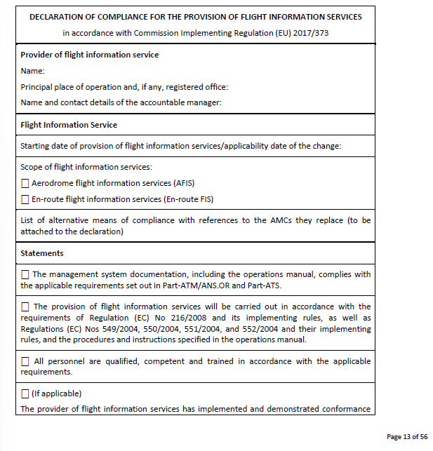 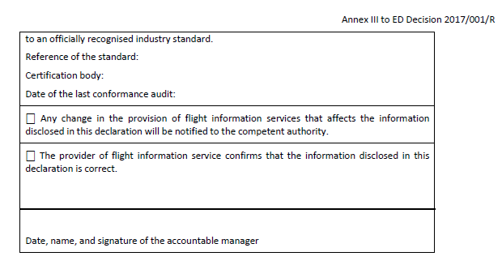

ATM-ANS.OR.B.005
CUESTIONARIO |  | DOCUMENTACIÓN ANSP VERSIÓN 1 |  |  |  | Valoración AESA | DF/OB | Comentarios | Personal evaluador
Código | REQUISITO | ACLARACIONES SOBRE EL CUMPLIMIENTO | DOCUMENTACIÓN JUSTIFICATIVA | CÓDIGO | FECHA
ATM/ANS.OR.B.005 (a) (1) | ATM/ANS.OR.B.005 Sistema de gestión
 | a) El proveedor de servicios aplicará y mantendrá un sistema de gestión que incluya: 1) líneas de responsabilidad claramente definidas en toda la organización, incluida una responsabilidad directa del director responsable;

 | GM1 ATM/ANS.OR.B.005(a)(1) Management system
 | RESPONSIBILITIES AND ACCOUNTABILITIES
 | (a) Senior management should ensure that responsibilities and accountabilities are defined and communicated within the service provider and documented within the management system. In the context of this rule, ‘responsibilities’ refers to obligations that can be delegated and ‘accountabilities’ refers to obligations that cannot be delegated.
 | (b) The appointment of an accountable manager who is given the required authorities and responsibilities, requires that the individual has the necessary attributes to fulfil the role. The accountable manager may have more than one function in the organisation. Nonetheless, the accountable manager’s role is to ensure that the management system is properly implemented and maintained through the allocation of resources and tasks.
ATM/ANS.OR.B.005 (a) (2) | ATM/ANS.OR.B.005 Sistema de gestión
 | a) El proveedor de servicios aplicará y mantendrá un sistema de gestión que incluya: 2) una descripción de los principios y filosofías generales del proveedor de servicios en materia de seguridad, calidad y seguridad de sus servicios, que constituyen en conjunto una política, suscrita por el director responsable;
 | AMC1 ATM/ANS.OR.B.005(a)(2) Management system
 | POLICY
 | (a) The policy should:
 | (1) be signed by the accountable manager;

 | (2) reflect organisational commitments regarding performance of its services and safety, where applicable, and its proactive and systematic management;
 | (3) include reporting principles; and
 | (4) include a commitment to:
 | (i) improve towards the highest performance standards so as to support the achievement of the highest level of safety;
 | (ii) comply with all applicable legislation and requirements, meet all applicable standards and consider best practices;
 | (iii) continually improve the effectiveness of the management system;
 | (iv) provide appropriate resources;
 | (v) enforce the performance of the service required to support the achievement of the highest level of safety in the airspace where the service is provided as one primary responsibility of all managers; and
 | (vi) that the purpose of reporting is improvement and not to apportion blame to individuals.
 | (b) Senior management should:
 | (1) ensure that the policy:
 | (i) is appropriate to the purpose of service providers;
 | (ii) provides a framework for establishing and reviewing objectives in relation to the provision of the service;
 | (iii) is communicated and understood within the service provider; and

 | (iv) is reviewed for continuing suitability;
 | (2) continually promote the policy to all personnel and demonstrate their commitment to it;

 | (3) provide necessary and appropriate human and financial resources for its implementation; and
 | (4) establish objectives in relation to the provision of the services and performance standards.
 | GM1 ATM/ANS.OR.B.005(a)(2) Management system
 | POLICY FOR AIR TRAFFIC SERVICES PROVIDERS VS POLICY FOR ALL OTHER SERVICE PROVIDERS
 | If a service provider does not undertake the provision of air traffic services, then the policy will be recognisable more as a quality policy that is concerned with the performance of the service and conformance to the service provision requirements supporting the achievement of the highest level of safety in the airspace where the service is provided. Should the service provider undertake the provision of air traffic services, then ATS.OR.200 also applies and the policy will need to be expanded to include both the safety and the quality of the service.
 | GM2 ATM/ANS.OR.B.005(a)(2) Management system
 | POLICY — NON-COMPLEX SERVICE PROVIDERS
 | The policy is the means whereby the service provider states its intention to maintain and, where practicable, improve performance levels in all their activities and to minimise their contribution to the risk of an aircraft accident as far as is reasonably practicable.
 | GM3 ATM/ANS.OR.B.005(a)(2) Management system
 | SAFETY CULTURE
 | The policy should actively encourage effective safety reporting and, by defining the line between acceptable performance (often unintended errors) and unacceptable performance (such as negligence, recklessness, violations or sabotage), provide fair protection to reporters. A safety or just culture may not, however, preclude the ‘criminalisation of error’, which is legally, ethically and morally within the sovereign rights of any Member State, provided that European Union law and established international agreements are observed. A judicial investigation, and consequences of some form, may be expected following an accident or serious incident especially if a system failure resulted in lives lost or property damaged, even if no negligence or ill intent existed. A potential issue could, therefore, exist if voluntary hazard reports, which relate to latent deficiencies of a system or its performance, are treated in the same way as those concerning accident and serious incident investigations. The intent of protecting hazard reports should not challenge the legitimacy of a judicial investigation or demand undue immunity.
ATM/ANS.OR.B.005 (a) (3) | ATM/ANS.OR.B.005 Sistema de gestión
 | a) El proveedor de servicios aplicará y mantendrá un sistema de gestión que incluya: 3) los medios para verificar el rendimiento de la organización del proveedor de servicios a la vista de los indicadores y objetivos de rendimiento del sistema de gestión;
 | AMC1 ATM/ANS.OR.B.005(a)(3) Management system
 | MANAGEMENT OF METEOROLOGICAL SERVICES PERFORMANCE
 | (a) The management system of the meteorological service provider should provide users with assurance that the meteorological information supplied complies with the stated requirements in terms of geographical and spatial coverage, format and content, time and frequency of issuance and period of validity, as well as the accuracy of measurements, observations and forecasts.
 | (b) When the management system indicates that the meteorological information to be supplied to users does not comply with the stated requirements, and automatic error correction procedures are not appropriate, such information should not be supplied to users unless it is validated with the originator.
 | (c) In regard to the exchange of meteorological information for operational purposes, the management system should include verification and validation procedures and resources for monitoring adherence to the prescribed transmission schedules for individual messages and/or bulletins required to be exchanged as well as the times of their filing for transmission. The management system should be capable of detecting excessive transit times of messages and bulletins received.
 | AMC2 ATM/ANS.OR.B.005(a)(3) Management system
 | SAFETY PERFORMANCE MONITORING AND MEASUREMENT — ATS PROVIDER
 | (a) Safety performance monitoring and measurement should be the process by which the safety performance of the air traffic services providers is verified in comparison to the safety policy and the safety objectives established by the air traffic services provider.
 | (b) This process should include:
 | (1) safety reporting;
 | (2) safety studies encompassing broad safety concerns;
 | (3) safety reviews including trends reviews, which would be conducted during introduction and deployment of new technologies, change or implementation of procedures, or in situations of structural change in operations;
 | (4) safety audits focusing on the integrity of the air traffic services provider’s management system, and periodically assessing the status of safety risk controls; and
 | (5) safety surveys, examining particular elements or procedures of a specific operation, such as problem areas or bottlenecks in daily operations, perceptions and opinions of operational personnel, and areas of dissent or confusion.
 | GM1 to AMC2 ATM/ANS.OR.B.005(a)(3) Management system
 | SAFETY SURVEYS — COMPLEX AIR TRAFFIC SERVICES PROVIDER
 | (a) An air traffic services provider should: (1) initiate safety surveys and ensure that all safety-related activities within its scope are addressed periodically; (2) appoint an appropriate survey leader and survey team whose expertise is in accordance with the particular requirements of the intended survey, taking due account of the desirability of including staff from outside areas where relevant, and being mindful of the opportunity such an activity provides for staff development and engagement; (3) define an annual safety survey plan; (4) take immediate remedial action as soon as any safety-related shortcomings are identified; (5) ensure that the actions identified in the action plans are carried out within the specified timescales; and (6) ensure that examples of lesson learning and good practice arising from safety surveys are disseminated and acted upon.
 | (b) The survey leader should: (1) carry out the survey; (2) record the results; (3) make recommendations; and (4) agree actions with the relevant operational management.
 | (c) The survey team should assist the survey leader in fulfilling their responsibilities as determined by the survey leader.
 | (d) Safety surveys may be initiated by a number of means such as occurrence reports, safety performance, suggestions from members of staff, etc.
 | (e) Safety surveys may be documented in a safety survey report which should also contain the specific actions that will be taken to address the recommendations. The actions should specify those responsible for completion and the target dates. The actions should be tracked to closure through an action plan. This action plan may be implemented as part of an existing locally or centrally managed action tracker.
 | (f) A typical safety survey report would require the following content: (1) Front sheet: (i) reference number; (ii) title; (iii) survey period; (iv) team members and team leader; and (v) survey initiator; (2) Survey description: (i) introduction; (ii) objective; (iii) scope; (iv) record of results; (v) conclusions; and (vi) recommendations and actions.
 | (g) Survey leader The survey leader should be adequately trained and competent for the subject of the survey. Where this is not possible, at least one member of the survey team should be competent in the subject of the survey.
 | (h) Survey team It is advantageous for the survey team to be multi-disciplined and, where possible, be drawn from differing parts of the air traffic services provider’s organisation.
 | GM1 ATM/ANS.OR.B.005(a)(3) Management system
 | SAFETY PERFORMANCE MONITORING AND MEASUREMENT — ATS PROVIDER
 | (a) The means to monitor performance is often through one or more leading or lagging indicators.
 | (b) Indicators and performance measures provide feedback on what is happening so that the air traffic services provider can take appropriate actions to respond to changing circumstances. The indicators provide information on: (1) what is happening around the air traffic services provider; (2) how well the air traffic services provider is doing; (3) what has happened so far; and (4) warning of impending problems or dangers that the air traffic services provider may need to take action to avoid.
 | (c) Although ‘lagging’ performance indicators that measure the final outcomes resulting from the air traffic services provider’s activities are often considered as the most interesting, lagging indicators themselves may not provide enough information to guide the air traffic services provider’s actions and ensure success.
 | (d) By measuring the inputs to a process, leading performance indicators can complement the use of lagging indicators and compensate for some of their shortcomings. Leading indicators can be used to monitor the effectiveness of control systems and give advance warning of any developing weaknesses before problems occur. One purpose of leading performance indicators is, therefore, to show the condition of systems before accidents, incidents, harm, damage or failure occurs. In this way, they can help to control risks and prevent mishaps.
 | (e) There is good evidence that when leading performance indicators are used correctly, they are effective in improving performance. However, there is also good evidence that they can be misused.
 | (f) For leading performance indicators to play an effective role in the improvement process, there should be an association between the inputs that the leading performance indicators measure and the desired lagging outputs. There needs to be a reasonable belief that the actions taken to improve leading performance indicators will be followed by an improvement in the associated lagging output indicators.
 | 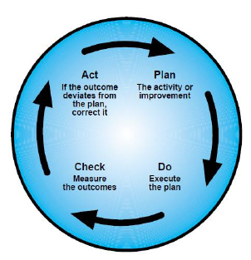 (g) The process for effective use of leading performance indicators can be summarised as: (1) Identify where there are potential weaknesses or opportunities for improvement; (2) Identify what can be done to counter weaknesses or deliver improvement; (3) Set performance standards for the actions identified; (4) Monitor performance against the standards; (5) Take corrective actions to improve performance; and (6) Repeat the process by using the following continuous improvement model:
 | (h) For any performance indicator to be effective, it is important that it is: (1) objective and easy to measure and collect; (2) relevant to the air traffic services provider whose performance is being measured; (3) capable of providing immediate and reliable indications of the level of performance; (4) cost-efficient in terms of the equipment, personnel and additional technology required to gather the information; (5) understood and owned by the air traffic services provider whose performance is being measured; (6) related to activities considered to be important for future performance; (7) amenable to intervention/influence by the air traffic services provider whose performance is being measured; (8) related to something where there is scope to improve; and (9) a clear indication of a means to improve performance.
ATM/ANS.OR.B.005 (a) (4) | ATM/ANS.OR.B.005 Sistema de gestión
 | a) El proveedor de servicios aplicará y mantendrá un sistema de gestión que incluya: 4) un proceso para identificar cambios en el seno de la organización del proveedor de servicios y el contexto en el que opera, que pueda afectar a los procesos, procedimientos y servicios establecidos y, según sea necesario, modificar el sistema de gestión y/o el sistema funcional para adaptarse a dichos cambios;
 | GM1 ATM/ANS.OR.B.005(a)(4) Management system
 | IDENTIFICATION OF CHANGES TO FUNCTIONAL SYSTEMS
 | This process is used by the service provider to correctly identify proposed changes. The changes dealt with in this GM are the proposed changes to the functional system. These can be triggered internally by changing circumstances that are related to the service provider of concern or externally by changing circumstances that are related to others or to the context in which the service operates, i.e. in situations where the service provider does not have managerial control over them. The triggers are called ‘change drivers’.
 | (a) Identification of internal circumstances (1) The procedure to identify changes needs to be embedded in all parts of the organisation that can modify the functional system, i.e. the operational system used to support the services provided. Examples of proposed changes to the functional system as a response to changing circumstances under the control of the organisation, therefore, include: (i) changes to the way the components of the functional system are used; (ii) changes to equipment, either hardware or software; (iii) changes to roles and responsibilities of operational personnel; (iv) changes to operating procedures; (v) changes to system configuration, excluding changes during maintenance, repair and alternative operations that are already part of the accepted operational envelope; (vi) changes that are necessary as a result of changing circumstances to the operational context under the managerial control of the provider that can impact the service, e.g. provision of service under new conditions; (vii) changes that are necessary as a result of changing circumstances to the local physical (operational) environment of the functional system; and (viii) changes to the working hours and/or shift patterns of key personnel which could impact on the safe delivery of services. (2) These changes are often identified by the service provider using business processes, which will be used to identify changes planned for the medium and long term. Such processes can include: (i) annual business plans; (ii) strategic safety boards; (iii) equipment replacement projects; (iv) airspace reorganisation plans; (v) introduction of new operational concepts, e.g. Free Flight; (vi) accident and incident investigation reports; and (vii) safety monitoring and safety surveys.
 | (b) Identification of external circumstances The service provider should have processes in place to react appropriately to notifications received from those service providers that supply services to them. In addition, changes to the context that can impact on the service provided and are not under the managerial control of the service provider should be identified and treated as potential triggers. Furthermore, the service provider should negotiate contracts with unregulated service providers in accordance with ATM/ANS.OR.B.015 ‘Contracted activities’ that place a responsibility on such organisations to inform them of planned changes to their services.
ATM/ANS.OR.B.005 (a) (5) | ATM/ANS.OR.B.005 Sistema de gestión
 | a) El proveedor de servicios aplicará y mantendrá un sistema de gestión que incluya: 5) un proceso para revisar el sistema de gestión, identificar las causas del rendimiento insuficiente del sistema de gestión, determinar las implicaciones de dicho rendimiento insuficiente y eliminar o mitigar tales causas;
 | AMC1 ATM/ANS.OR.B.005(a)(5) Management system
 | ASSESSMENT OF THE MANAGEMENT SYSTEM
 | (a) Senior management should assess the service provider’s management system, at planned intervals, to ensure its continuing suitability, adequacy and effectiveness.
 | (b) The review should include assessing opportunities for improvement and the need for changes to the management system, including the policy and objectives.
 | (c) Records from management assessments should be maintained.
ATM/ANS.OR.B.005 (a) (6) | ATM/ANS.OR.B.005 Sistema de gestión
 | a) El proveedor de servicios aplicará y mantendrá un sistema de gestión que incluya: 6) un proceso para garantizar que el personal del proveedor de servicios está formado y es competente para llevar a cabo sus obligaciones de forma segura, eficiente, sostenible y continuada. En este contexto, el proveedor de servicios deberá establecer políticas de contratación y formación de su personal;
 | AMC1 ATM/ANS.OR.B.005(a)(6) Management system
 | TRAINING AND COMPETENCY
 | A service provider should:
 | (a) determine the necessary competence for personnel performing activities supporting services provision;
 | (b) where applicable, provide training or take other actions to achieve the necessary competence;
 | (c) evaluate the effectiveness of the actions taken;
 | (d) ensure that personnel are aware of the relevance and importance of their activities and how they contribute to the achievement of the objectives; and
 | (e) maintain appropriate records of education, training, skills and experience.
ATM/ANS.OR.B.005 (a) (7) | ATM/ANS.OR.B.005 Sistema de gestión
 | a) El proveedor de servicios aplicará y mantendrá un sistema de gestión que incluya: 7) un cauce formal de comunicación que garantice que el personal conozca plenamente el sistema de gestión, que permita la transmisión de información fundamental y que haga posible explicar el motivo de la adopción de medidas de seguridad concretas y la introducción o modificación de procedimientos de seguridad.
 | AMC1 ATM/ANS.OR.B.005(a)(7) Management system
 | COMMUNICATION RESPONSIBILITIES
 | The senior management should ensure that appropriate communication processes are established within the service provider and that communication takes place regarding the effectiveness of the management system.
ATM/ANS.OR.B.005 (a) (8) | ATM/ANS.OR.B.005 Sistema de gestión
 | a) El proveedor de servicios aplicará y mantendrá un sistema de gestión que incluya: 8) un proceso para garantizar que el diseño de los equipos de ATM/ANS, o los cambios en su diseño, sujetos al artículo 6 del Reglamento Delegado (UE) 2023/1768 cumple las especificaciones aplicables, incluida la función de verificación independiente de la demostración de la conformidad sobre cuya base el proveedor de ATM/ANS expide una declaración de conformidad y la correspondiente documentación relativa a la conformidad.
 | AMC1 ATM/ANS.OR.B.005(a)(8) Management system
 | COMPLIANCE PROCEDURE FOR THE ISSUE OF A STATEMENT OF COMPLIANCE
 | The ATM/ANS provider should establish a compliance procedure for making a statement of compliance in accordance with Article 6 of Delegated Regulation (EU) 2023/1768 as part of its management system. The compliance procedure should encompass all compliance activities for demonstrating with sufficient confidence the compliance of the design of ATM/ANS equipment with the applicable DSs established in accordance with Article 6(1) of Delegated Regulation (EU) 2023/1768.
 | AMC2 ATM/ANS.OR.B.005(a)(8) Management system
 | STAFF INVOLVED IN THE COMPLIANCE PROCEDURE
 | The compliance procedure referred to in AMC1 ATM/ANS.OR.B.005(a)(8) should encompass: (a) the training, knowledge and competence for the personnel involved in the deployment process; and (b) the necessary measures to prevent any situation of conflict of interest as regards the demonstration of compliance of the design of ATM/ANS equipment, in particular regarding the staff who should evaluate the results of the deployment checks in an impartial and objective manner.
 | GM1 ATM/ANS.OR.B.005(a)(8) Management system
 | COMPLIANCE PROCEDURE FOR THE ISSUE OF A STATEMENT OF COMPLIANCE
 | When classifying the change to the ATM/ANS equipment subject to Article 6 of Regulation (EU) 2023/1768 as minor or major in accordance with AMC1 Article 6 of the said Regulation, the ATM/ANS provider may establish a compliance procedure for each type of change as part of the change management procedures in accordance with AMC1 ATM/ANS.OR.B.010(a).
 | GM2 ATM/ANS.OR.B.005(a)(8) Management system
 | COMPLIANCE PROCEDURE FOR THE ISSUE OF A STATEMENT OF COMPLIANCE | COMPLIANCE ACTIVITIES
 | Compliance activities that may be conducted as part of a compliance procedure may include the following: (a) record the justification of compliance within compliance documents; (b) perform testing and inspections, as necessary; (c) ensure and record the conformity of the test of ATM/ANS equipment and ensure that the test specimen conforms, as applicable, to the: (1) specifications, (2) drawings, (3) manufacturing processes, (4) software development standards, (5) construction, and (6) assembly means; (d) ensure that the test and measuring equipment to be used for testing is adequate for testing and appropriately calibrated; (e) carry out testing and inspections, as necessary, in accordance with the methods for such testing and inspections, to determine whether the ATM/ANS equipment complies with the applicable detailed specifications.
ATM/ANS.OR.B.005 (a) | AMC1 ATM/ANS.OR.B.005(a) Management system
 | GENERAL
 | An ISO 9001 certificate, issued by an appropriately accredited organisation, addressing the quality management elements required in this Subpart should be considered a sufficient means of compliance for the service provider. In this case, the service provider should accept the disclosure of the documentation related to the certification to the competent authority upon the latter’s request.
 | GM1 to AMC1 ATM/ANS.OR.B.005(a) Management system
 | GENERAL
 | ISO 9001 Certificate(s) covers (cover) the quality management elements of the management system. Other elements required by this Regulation in reference to the management system that are not covered by the ISO 9001 certificate issued by an appropriately accredited organisation should be subject to oversight by the competent authority.
 | GM2 to AMC1 ATM/ANS.OR.B.005(a) Management system
 | ATM/ANS.OR.B.005 Sistema de gestión
 | An ISO 9001 certificate may not give the presumption of compliance with the provisions of ATS.OR.200 "Safety management system".
 | AMC4 ATM/ANS.OR.B.005(a) Management system
 | GENERAL-NON COMPLEX SERVICE PROVIDERS
 | (a) The policy should include a commitment to improve towards the highest standards, comply with all the applicable legal requirements, meet all the applicable standards, consider the best practices, and provide the appropriate resources. (b) The compliance monitoring task may be exercised by the accountable manager, provided that he or she has demonstrated having the related competence as defined in point (b)(4) of GM1 ATM/ANS.OR.B.005(c). (c) Risk management may be performed using hazard checklists or similar risk management tools or processes, which are integrated into the activities of the service provider. (d) A service provider should manage associated risks related to changes, as applicable. Management of changes should be a documented process to identify external and internal changes. (e) A service provider should identify persons who fulfil the role of managers and who are responsible with regard to safety, quality and security of its services, as applicable. These persons may be accountable managers or individuals with an operational role in the service provider.
ATM/ANS.OR.B.005 (b) | ATM/ANS.OR.B.005 Sistema de gestión
 | b) El proveedor de servicios documentará todos los procesos clave del sistema de gestión, incluido un proceso para concienciar al personal de sus responsabilidades y el procedimiento para corregir esta documentación.

 | AMC1 ATM/ANS.OR.B.005(b) Management system
 | SERVICE PROVIDER’S MANAGEMENT SYSTEM DOCUMENTATION
 | A service provider’s management system documentation should at least include the following information:
 | (a) a statement signed by the accountable manager to confirm that the service provider will continuously work in accordance with the applicable requirements and the service provider’s documentation as required by this Part and other applicable Parts;
 | (b) the service provider’s scope of activities;
 | (c) the titles and names of nominated postholders referred to in ATM/ANS.OR.B.020(b);
 | (d) the service provider’s chart showing the lines of responsibility between the persons referred to in ATM/ANS.OR.B.020(b);
 | (e) a general description and location of the facilities referred to in ATM/ANS.OR.B.025;
 | (f) procedures describing the function and specifying how the service provider monitors and ensures compliance with the applicable requirements referred to in ATM/ANS.OR.B.005(c); and
 | (g) the amendment procedure for the service provider’s management system documentation.
 | GM1 ATM/ANS.OR.B.005(b) Management system
 | SERVICE PROVIDER’S MANAGEMENT SYSTEM DOCUMENTATION
 | (a) It is not required to duplicate information in several manuals. The information may be contained in the service provider’s manuals (e.g. operations manual, training manual), which may also be combined.
 | (b) A service provider may also choose to document some of the information required to be documented in separate documents (e.g. procedures). In this case, it should ensure that manuals contain adequate references to any document kept separately. Any such documents are then to be considered an integral part of the service provider’s management system documentation.
 | (c) A service provider’s management system documentation may be included in a separate manual or in (one of) the manual(s) as required by the applicable subpart(s). A cross reference should be included.
ATM/ANS.OR.B.005 (c) | ATM/ANS.OR.B.005 Sistema de gestión
 | c) El proveedor de servicios establecerá una función encargada de supervisar la conformidad de su organización con los requisitos aplicables y la adecuación de los procedimientos. El control del cumplimiento incluirá un sistema de comunicación de no conformidades al director responsable con el fin de asegurar una aplicación eficaz de las medidas correctoras, según sea necesario.
 | AMC1 ATM/ANS.OR.B.005(c) Management system
 | COMPLIANCE MONITORING — GENERAL FOR COMPLEX SERVICE PROVIDERS
 | (a) Compliance monitoring
 | The implementation and use of a compliance monitoring function should enable the service provider to monitor compliance with the relevant requirements of this Part and other applicable Parts.
 | (1) A service provider should specify the basic structure of the compliance monitoring function applicable to the activities conducted.
 | (2) The compliance monitoring function should be structured according to the size of the service provider and the complexity of the activities to be monitored, including those which have been subcontracted.
 | (b) A service provider should monitor compliance with the procedures they have designed to ensure that services are provided with the required safety levels and quality, as applicable. In doing so, they should as a minimum, and where appropriate, monitor:
 | (1) manuals, logs, and records;
 | (2) training standards; and
 | (3) management system procedures.
 | (c) Organisational set-up
 | (1) A person should be responsible for compliance monitoring to ensure that the service provider continues to meet the requirements of this Part and other applicable Parts. The accountable manager should ensure that sufficient resources are allocated for compliance monitoring.
 | (2) Personnel involved in the compliance monitoring should have access to all parts of service provider and, as necessary, any contracted organisation.
 | (3) In the case the person responsible for compliance monitoring acts also as safety manager, the accountable manager, with regard to his or her direct accountability for safety, should ensure that sufficient resources are allocated to both functions, taking into account the size of the service provider and the nature and complexity of its activities.
 | (4) The independence of the compliance monitoring function should be established by ensuring that audits and inspections are carried out by personnel not directly involved in the activity being audited.
 | (d) Compliance monitoring documentation
 | (1) Relevant documentation should include relevant part(s) of the service provider’s management system documentation.
 | (2) In addition, relevant documentation should also include:
 | (i) terminology;
 | (ii) specified activity standards;
 | (iii) a description of the service provider;
 | (iv) allocation of duties and responsibilities;
 | (v) procedures to ensure compliance;
 | (vi) the compliance monitoring programme, reflecting:
 | (A) the schedule of the monitoring programme;
 | (B) audit procedures;
 | (C) reporting procedures;
 | (D) follow-up and corrective action procedures; and
 | (E) the record-keeping system;
 | (vii) the training syllabus referred to in (e)(2); and
 | (viii) document control.
 | (e) Training
 | (1) Correct and thorough training is essential to optimise compliance in every service provider. In order to achieve significant outcomes of such training, the service provider should ensure that all personnel understand the objectives as laid down in the service provider’s management system documentation.
 | (2) Those responsible for managing the compliance monitoring function should receive training on this task. Such training should cover the requirements of compliance monitoring, manuals and procedures related to the task, audit techniques, reporting and recording.
 | (3) Time should be provided to train all personnel involved in compliance management and for briefing the remainder of the personnel.
 | (4) The allocation of time and resources should be governed by the volume and complexity of the activities concerned.

 | GM1 ATM/ANS.OR.B.005(c) Management system
 | COMPLIANCE MONITORING ORGANISATIONAL SET-UP
 | (a) The role of the compliance monitoring may be performed by a compliance monitoring manager to ensure that the activities of the service provider are monitored for compliance with the applicable regulatory requirements and any additional requirements established by the service provider, and that these activities are being carried out properly under the supervision of other relevant nominated postholders and line managers.
 | (b) The compliance monitoring manager should: (1) be responsible for ensuring that the compliance monitoring programme is properly implemented, maintained, and continually reviewed and improved; (2) have direct access to the accountable manager; (3) not be one of the line managers; and (4) be able to demonstrate relevant knowledge, background and appropriate experience related to the activities of the service provider, including knowledge and experience in compliance monitoring.
 | (c) The compliance monitoring manager may perform all audits and inspections himself/herself or appoint one or more auditors by choosing personnel having the related competence as defined in point (b)(iii), either from within or outside the service provider.
 | (d) Regardless of the option chosen, it needs to be ensured that the independence of the audit function is not affected, in particular in cases where those performing the audit or inspection are also responsible for other activities within the service provider.
 | (e) In case external personnel are used to perform compliance audits or inspections: (1) any such audits or inspections are performed under the responsibility of the compliance monitoring manager; and (2) the compliance monitoring manager remains responsible for ensuring that the external personnel has relevant knowledge, background and experience as appropriate to the activities being audited or inspected, including knowledge and experience in compliance monitoring.
 | (f) A service provider retains the ultimate responsibility for the effectiveness of the compliance monitoring function, in particular for the effective implementation and follow-up of all corrective actions.
ATM/ANS.OR.B.005 (d) | ATM/ANS.OR.B.005 Sistema de gestión
 | d) Un proveedor de servicios vigilará el comportamiento de su sistema funcional y, cuando se identifique su bajo rendimiento, establecerá sus causas y las eliminará o, tras haber determinado la implicación del bajo rendimiento, mitigará sus efectos.
 | AMC1 ATM/ANS.OR.B.005(d) Management system
 | REACTION TO UNDERPERFORMANCE OF FUNCTIONAL SYSTEMS
 | If the cause of the underperformance is found to be: (a) a flaw in the functional system, the service provider should initiate a change to the functional system either to remove the flaw or mitigate its effects;
 | If the cause of the underperformance is found to be: (b) a flawed argument associated with a change to that functional system, the service provider should either: (1) provide a valid argument; or (2) where the service provider considers it more feasible, initiate a change to the functional system.
 | GM1 ATM/ANS.OR.B.005(d) Management system
 | MONITORING
 | This behaviour could be understood as performance of the service(s) delivered by the functional system of the ATM/ANS provider (e.g. specification such as function, accuracy, availability, continuity, timeliness, reliability, integrity, etc.). When the monitoring activity identifies underperformance of the service provided with respect to the specification of the service, the ATM/ANS provider should introduce mitigation measures. For example, the ATC provider should monitor the quality of communication services and verify the conformance with the level of performance required for the operational environment under its responsibility with regard to the provision of ATC with data link services.
ATM/ANS.OR.B.005 (e) | ATM/ANS.OR.B.005 Sistema de gestión
 | e) El sistema de gestión se ajustará al tamaño del proveedor de servicios y la complejidad de sus actividades, teniendo en cuenta los peligros y riesgos asociados inherentes a estas actividades.
 | AMC1 ATM/ANS.OR.B.005(e) Management system
 | SIZE, NATURE AND COMPLEXITY OF THE ACTIVITY
 | (a) An air traffic services provider should be considered as complex unless it is eligible to apply for a limited certificate and fulfils the criteria set out in ATM/ANS.OR.A.010(a).
 | (b) An air navigation services provider, other than an air traffic services provider, should be considered as complex unless it is eligible to apply for a limited certificate and fulfils the criteria set out in ATM/ANS.OR.A.010(b)(1).
 | (c) An aerodrome flight information services provider should be considered as complex unless it is eligible to apply for a limited certificate and fulfils the criteria set out in ATM/ANS.OR.A.010(b)(2).
 | (d) A service provider, other than an air navigation services provider, should be considered as complex when it has a workforce of more than 20 full-time equivalents (FTEs) involved in the activity subject to Regulation (EC) No 216/2008 and its implementing rules.
 | GM1 ATM/ANS.OR.B.005(e) Management system
 | SIZE, NATURE AND COMPLEXITY OF THE ACTIVITY
 | (a) In consideration of the EUR 1 000 000 gross annual turnover referred to in ATM/ANS.OR.A.010(b)(1), this is assessed against the income the air navigation services provider generates in the provision of the services specified in Annex Vb to Regulation (EC) No 216/2008 and does not include any income generated by the air navigation services provider who undertakes other commercial activity that generates income.
 | (b) In consideration of operating regularly not more than one working position at any aerodrome referred to in ATM/ANS.OR.A.010(b)(2), this means that for the majority (i.e. greater than 50 %) of time an aerodrome is operational, only one working position is used.
 | 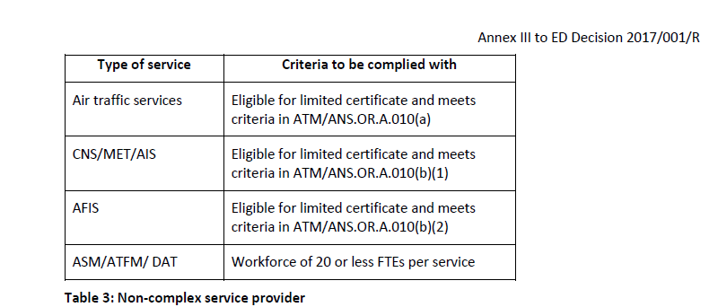 (c) Table 3 below illustrates the circumstances under which the service provider could be considered as non-complex.
ATM/ANS.OR.B.005 (f) | ATM/ANS.OR.B.005 Sistema de gestión
 | f) Dentro de su sistema de gestión, el proveedor de servicios creará interfaces formales con los proveedores de servicios y empresas de aviación pertinentes a fin de:
 | 1) garantizar que los peligros para la seguridad de la aviación que impliquen sus actividades sean identificados y evaluados, y se gestionen y mitiguen los riesgos asociados, en su caso;
 | 2) garantizar que preste sus servicios de conformidad con los requisitos del Reglamento.
 | AMC1 ATM/ANS.OR.B.005(f) Management system
 | FORMAL INTERFACES — ATS PROVIDERS
 | Where data link communications are used, the ATS provider should make appropriate arrangements with a communication services provider to ensure that data exchanges can be established with all aircraft flying in the airspace under their responsibility and having data link capability in accordance with the applicable requirements, with due regard to possible coverage limitations inherent in the communication technology used.
 | GM1 ATM/ANS.OR.B.005(f) Management system
 | GENERAL
 | Within the scope of this Regulation, only the air traffic services provider can identify hazards, assess the associated risks and mitigate or propose mitigating measures where necessary. This requirement implies that all service providers (air traffic services and non-air traffic services) establish formal interfaces (e.g. service level agreements, letters of understanding, memorandum of cooperation) between the relevant services providers themselves or between the service providers and other aviation undertakings (e.g. aerodrome operators) so as to ensure that hazards associated with the use of the services they provide are identified and the risks assessed and whenever needed mitigated. It does not imply that this has to be done by the service providers themselves (e.g. MET or AIS providers cannot do this by themselves) as only the air traffic services provider can, but they need to establish the interfaces with those service providers (ATS providers) or other aviation undertaking (e.g. aerodrome operators) who are able to do so. The formal interfaces could address the mitigation means put on the different providers (e.g. via requirements in a service level agreement).
 | GM2 ATM/ANS.OR.B.005(f) Management system
 | LOCAL RUNWAY SAFETY TEAM
 | The service provider should participate in the local runway safety team (LRST) established by the aerodrome operator in accordance with AMC1 ADR.OR.D.027 and GM2 ADR.OR.D.027.
ATM/ANS.OR.B.005 (g) | ATM/ANS.OR.B.005 Sistema de gestión
 | g) En caso de que el proveedor de servicios también sea titular de un certificado de operador de aeródromo, garantizará que el sistema de gestión abarca todas las actividades del alcance de sus certificados.
ATM/ANS.OR.B.005 | GM1 ATM/ANS.OR.B.005 Management system
 | DEFINITIONS AND CONCEPT OF MANAGEMENT SYSTEM
 | a) ISO 9000 series of standards define a management system as a 'set of interrelated or interacting elements to establish policy and objectives and to achieve those objectives'.
 | b) Another available definition of management system is the following: ‘The structure, processes and resources needed to establish an organisation's policy and objectives and to achieve those objectives.
 | c) Traditionally, separate management systems were developed to address issues such as safety, quality, environment, health and safety, finance, human resources, information technology and data protection. However, it is foreseen that more and more the services providers will establish integrated management systems following the harmonised set of requirements in this Regulation.
 | d) The Regulation does not require that the different management systems are integrated but it facilitates their integration.
 | GM2 ATM/ANS.OR.B.005 Management system
 | RELATIONSHIP BETWEEN THE TYPE OF SERVICE AND SAFETY MANAGEMENT — QUALITY MANAGEMENT
 | a) All service providers are required to establish and maintain a management system. However, only an air traffic services provider can have managerial control over functions directly affecting the safety of the flight (e.g. the ATCO to separate aircraft from each other). Hence, the management system requirements in Annex III, which apply to all service providers, are more broadly associated with the quality of the service rather than the safety of the service. Annex IV (Part-ATS) has specific safety management requirements for the provision of air traffic services. Therefore, only the air traffic services provider (that providing air traffic control, alerting service, air traffic advisory service or flight information service) is required to have a safety management system and undertake safety assessment of changes to the functional system.
 | b) Service providers other than the air traffic services provider can still affect the safety of the flight through functions or services they provide, but this will always be influenced by the way in which the air traffic services provider or airspace user are using those functions or services. Therefore, service providers other than air traffic services providers have a management system which manages the performance of service (rather than the safe use of their services for flight navigation and the control which is beyond the managerial control of the service provider). This performance of the service refers to such properties of the service provided such as accuracy, reliability, integrity, availability, timeliness, etc.
 | c) It is quite likely that air traffic services providers have contractual arrangements in place with other service providers, whose services they use, specifying the required performance and requiring the service provider to inform, in a timely manner, the air traffic services provider of any impact on the performance of services supplied.
 | d) When the service provider other than an air traffic services provider provides services or functions directly to a flight (e.g. MET) without involving air traffic services, then the safe use of those services is the responsibility of the users of those services.
 | e) When the air traffic services provider also provides other services, it may choose to combine the necessary performance and safety management activities into an integrated management system covering all services.

ATM-ANS.OR.B.010
CUESTIONARIO |  | DOCUMENTACIÓN ANSP VERSIÓN 1 |  |  |  | Valoración AESA | DF/OB | Comentario | Personal evaluador
Código | REQUISITO | ACLARACIONES SOBRE EL CUMPLIMIENTO | DOCUMENTACIÓN JUSTIFICATIVA | CÓDIGO | FECHA
ATM/ANS.OR.B.010 | ATM/ANS.OR.B.010 Procedimientos de gestión de cambios
 | a) El proveedor de servicios empleará procedimientos para gestionar, evaluar y, si fuera necesario, mitigar el impacto de los cambios sobre sus sistemas funcionales de conformidad con los puntos ATM/ANS.OR.A.045, ATM/ANS.OR.C.005, ATS.OR.205 y ATS.OR.210, según proceda.
 | b) Los procedimientos contemplados en la letra a) o cualquier modificación significativa de esos procedimientos:
 | 1) serán enviados por el proveedor de servicios para la aprobación de la autoridad competente;
 | 2) no se utilizarán hasta que sean aprobados por la autoridad competente.
 | c) Cuando los procedimientos aprobados contemplados en la letra b) no sean adecuados para un cambio concreto, el proveedor de servicios:
 | 1) solicitará a la autoridad competente una exención para desviarse de los procedimientos aprobados;
 | 2) proporcionará información sobre la desviación y la justificación de su uso a la autoridad competente;
 | 3) no utilizará la desviación hasta que sea aprobada por la autoridad competente.
 | AMC1 ATM/ANS.OR.B.010(a) Change management procedures
 | GENERAL
 | (a) The procedures, and the change of the procedures, used by a service provider to manage changes should cover the complete lifecycle of a change.
 | (b) The service provider should show that the procedures address all the actions and all the evidence needed in order to comply with the requirements laid down in ATM/ANS.OR.A.045, ATS.OR.205, ATS.OR.210, and ATM/ANS.OR.C.005, as appropriate. For that purpose, the service provider should use a compliance matrix, which shows:
 | (1) which part of a procedure addresses which part of the Regulation (i.e. the requirement of the implementing rule); and
 | (2) the rationale explaining how the procedures demonstrate compliance with the Regulation.
 | (c) The service provider should ensure that the roles and responsibilities for the change management processes are identified in the procedures.
 | (d) Procedures should be submitted in a manner agreed between the service provider and the competent authority. Until an agreement is reached, the competent authority will prescribe the means of submission.
 | (e) The procedure that defines the notification process for changes includes:
 | (1) the point of contact in charge of the notification of changes, e.g. person, or part of the organisation and the role;
 | (2) the means used for notification, e.g. fax, email, mail, use of database or others.
 | (f) The management of change procedures should include a change identification procedure. This procedure, which is a precursor of the change notification process, should seek out potential changes, confirm that there is a real intent to implement them (propose the change) and, if so, initiate the notification process.
 | GM1 to AMC1 ATM/ANS.OR.B.010(a) Change management procedures
 | COMPLIANCE MATRIX
 | The following example of a matrix could be used by the service provider to document the compliance status of its change management procedures.
 | 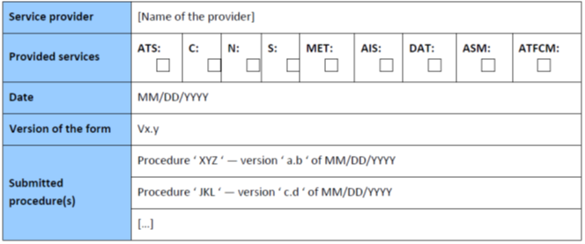 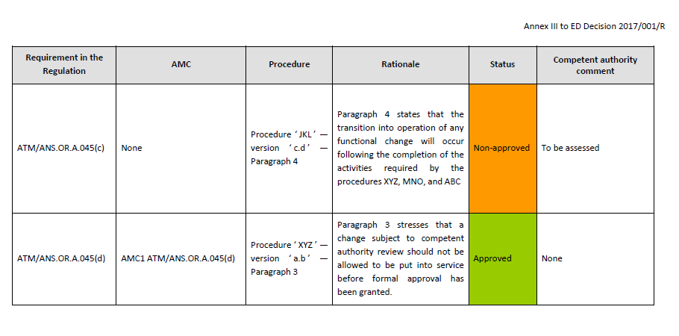
 | AMC2 ATM/ANS.OR.B.010(a) Change management procedures
 | GENERAL
 | (a) As part of the change management procedures, the service provider should keep a register of the records of all notified changes. The register should include:
 | (1) the status of the implementation of the change, i.e. planned, under review, under implementation, implemented, or cancelled;
 | (2) the notification;
 | (3) (a link to) the location of the actual record, including a reference to all information passed to the competent authority in accordance with ATM/ANS.OR.A.045(a)(2).
 | (b) In addition, when the changes are selected for review, the register should also include:
 | (1) the review decision from the competent authority; and
 | (2) a link to records of the change approval by the competent authority.
 | GM1 ATM/ANS.OR.B.010(a) Change management procedures
 | GENERAL
 | (a) The change management procedures for changes to functional systems should include:
 | (1) the identification and notification of proposed changes;
 | (2) the identification of the scope of the change, i.e. the identification of what parts of the functional system are to be changed or are affected by the change;
 | (3) the assessment and assurance of the change;
 | (4) the approval of the change; and
 | (5) the establishment of the monitoring criteria to ensure that the change will remain acceptable as long as it is in operation (acceptably safe for air traffic service providers or acceptably trustworthy for other service providers). The monitoring of the changed system is part of the activities related to the management system of the service provider. It is not covered by the change management procedures themselves.
 | (b) The procedures that manage changes to functional systems do not include the processes to identify the circumstances that will trigger the change. These should be part of the management system(s) as laid down in ATM/ANS.OR.B.005 and/or ATS.OR.200, as applicable.
 | (c) The change management procedures should address the following:
 | (1) procedural-oriented content, which details:
 | (i) the roles and activities with regard to change management, safety assessment and safety support assessment;
 | (ii) the identification of the parts of the functional system affected by the proposed change;
 | (iii) the type of safety assessment or safety support assessment that has to be used for the identified type of changes;
 | (iv) the competence of the persons performing change management, safety assessments and safety support assessments;
 | (v) the identified triggers for performing a safety assessment and a safety support assessment;
 | (vi) the means of change notification; ‘means’ includes the form of notification;
 | (vii) the means of identifying any organisations or aviation undertakings using the service that are potentially affected by the change; and
 | (viii) the means of informing those identified in (vii).
 | (2) Method-oriented content, which details description of the safety assessments and safety support assessments methods and mitigation methods used by the service provider.
 | (d) For each change management procedure or part of a change management procedure approved, the agreement on notification of any change over them should be documented and formalised. In any case, the service provider should keep records of these changes.

ATM-ANS.OR.B.015
CUESTIONARIO |  | DOCUMENTACIÓN ANSP VERSIÓN 1 |  |  |  | Valoración AESA | DF/OB | Comentarios | Personal evaluador
Código | REQUISITO | ACLARACIONES SOBRE EL CUMPLIMIENTO | DOCUMENTACIÓN JUSTIFICATIVA | CÓDIGO | FECHA
ATM/ANS.OR.B.015 | ATM/ANS.OR.B.015 Actividades contratadas
 | a) Las actividades contratadas incluyen todas las actividades dentro del alcance de las operaciones del proveedor de servicios, de conformidad con los términos del certificado, que son realizadas por otras organizaciones certificadas para llevar a cabo tal actividad o, en caso de no estar certificadas, que trabajan bajo la supervisión del proveedor de servicios. El proveedor de servicios garantizará que, cuando se contrate o compre cualquier parte de sus actividades a organizaciones externas, la actividad, sistema o parte de la actividad contratada o adquirida resulte conforme a los requisitos aplicables.
 | b) Cuando el proveedor de servicios contrate cualquier parte de sus actividades a una organización que no estuviera ella misma certificada conforme al presente Reglamento para llevar a cabo dicha actividad, velará por que la organización contratada trabaje bajo su supervisión. El proveedor de servicios velará por que la autoridad competente disponga de acceso a la organización contratada a fin de determinar la conformidad permanente con los requisitos aplicables en virtud de este Reglamento.
 | AMC1 ATM/ANS.OR.B.015 Contracted activities
 | RESPONSIBILITY WHEN CONTRACTING ACTIVITIES
 | (a) A contract should exist between the service provider and the contracted organisation clearly defining the contracted activities and the applicable requirements, including training and competences requirements for air traffic safety electronics personnel (ATSEP) employed by the contracted organisation, where applicable.
 | (b) The contracted activities, performed by an organisation that is not itself certified in accordance with this Regulation to carry out such activity, should be included in the service provider’s oversight process. In this context, where the contracted activity requires the ATSEP employed by contracted organisation to undertake any aspect of this activity, the service provider should ensure that those ATSEP have received the applicable training and competences foreseen in Subpart A of Annex XIII.
 | (c) A service provider should ensure that the contracted organisation has the necessary authorisation, declaration or approval when required, and commands the resources and competence to undertake the task.
 | GM1 to AMC1 ATM/ANS.OR.B.015 Contracted activities
 | RESPONSIBILITY WHEN CONTRACTING ACTIVITIES
 | The applicable requirements may include the necessary elements from the training and competence assessment of ATSEP laid down in Annex XIII to this Regulation in accordance with ATSEP.OR.105 in order to ensure equivalent level of safety and level playing field for the maintenance of systems and equipment regardless of whether such services are provided internally in the service provider or outsourced.
 | AMC2 ATM/ANS.OR.B.015 Contracted activities
 | RESPONSIBILITY WHEN CONTRACTING ACTIVITIES
 | (a) When the contracted organisation is itself certified in accordance with this Regulation to carry out the contracted activities, the service providers’ compliance monitoring should at least check that the approval effectively covers the contracted activities and that it is still valid.
 | (b) When the service provider is not certified itself to provide the service, it should only contract or purchase services from a certified organisation when so required by this Regulation.
 | AMC3 ATM/ANS.OR.B.015 Contracted activities
 | SAFETY - ATS PROVIDER
 | An air traffic services provider should ensure adequate justification of the safety of the externally provided ans supllied services, having regard to their safety significance within the provision os its services.
 | GM1 ATM/ANS.OR.B.015 Contracted activities
 | GENERAL
 | (a) A service provider may contract certain activities to external organisations. ‘Contracted activities’ means those activities within the service provision conditions attached to the service provider’s certificate that are performed by other organisations either themselves certified to carry out such an activity or if not certified, working under the service provider’s oversight. The scope of the service provider's oversight covers the contracted activities performed by the external organisation that is not itself certified in accordance with this Regulation.
 | (b) Activities contracted to external organisations for the provision of services may include areas such as:
 | (1) aeronautical information services;
 | (2) meteorological services, etc.
 | (c) In the case of activities contracted, the service provider should define relevant management responsibilities within its own organisation.
 | (d) The ultimate responsibility for the services provided by contracted organisations should always remain with the contracting service provider.
 | GM2 ATM/ANS.OR.B.015 Contracted activities
 | RESPONSIBILITY WHEN CONTRACTING ACTIVITIES
 | (a) A contract could take the form of a written agreement, letter of agreement, service letter agreement, memorandum of understanding, etc. as appropriate for the contracted activities.
 | (b) A service provider’s assurance process could be included into the service provider’s management system and compliance monitoring programmes.
 | (c) In order to ensure that the contracted organisation is able to perform the contracted activities, the service provider may conduct a prior audit of the contracted party.
 | GM3 ATM/ANS.OR.B.015 Contracted activities
 | RESPONSIBILITY WHEN CONTRACTING ACTIVITIES
 | (a) Regardless of the approval status of the contracted organisation, the service provider is responsible for ensuring that all contracted activities are subject to compliance monitoring as required by ATM/ANS.OR.B.005(c), and in the case of air traffic services provider, also to hazard identification and risk management as required by ATS.OR.200(2).
 | (b) If a service provider requires a contracted organisation to conduct an activity which exceeds the privileges of the contracted organisation’s certificate, this will be considered as the contracted organisation working under the approval and oversight of the contracting service provider.
 | GM4 ATM/ANS.OR.B.015 Contracted activities
 | RESPONSIBILITY WHEN CONTRACTING ACTIVITIES
 | Table 4 below illustrates the responsibilities when contracting.
 | 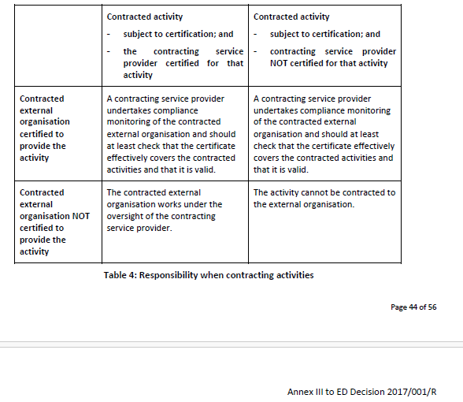
 | AMC4 ATM/ANS.OR.B.015 Contracted activities
 | DATA LINK COMMUNICATIONS — ATS PROVIDERS
 | ATS providers that rely upon other organisations for the provision of communication services for data exchanges with aircraft which are necessary for air-ground applications should ensure that those services are provided in accordance with the terms and conditions of a service level agreement, including in particular: (a) the description of communication services in accordance with the requirements of the data link services; (b) the description of the security policy put in place to secure data exchanges of the air-ground applications; (c) the relevant materials to be supplied for the monitoring of the quality and performance of communication services.
 | AMC5 ATM/ANS.OR.B.015 Contracted activities
 | SERVICE LEVEL AGREEMENT — SURVEILLANCE DATA
 | (a) When transferring surveillance data from their surveillance systems and surveillance data processing systems to other air navigation service providers, ATM/ANS providers should establish formal arrangements with them for the exchange of the data. (b) Formal arrangements between ATM/ANS providers for the exchange or provision of surveillance data should include the following minimum content: (1) the parties to the arrangements; (2) the period of validity of the arrangements; (3) the scope of the surveillance data; (4) the sources of the surveillance data; (5) the exchange format of the surveillance data; (6) the service delivery point of the surveillance data; (7) agreed service levels in terms of; (i) surveillance data performance; (ii) procedures in case of unserviceability; (8) change management procedures; (9) reporting arrangements with respect to performance and availability including unforeseen outages; (10) management and coordination arrangements; (11) ground-based surveillance chain safeguarding and notification arrangements.

ATS.OR.200
CUESTIONARIO |  | DOCUMENTACIÓN ANSP VERSIÓN 1 |  |  |  | Valoración AESA | DF/OB | Comentarios | Personal evaluador
Código | REQUISITO | ACLARACIONES SOBRE EL CUMPLIMIENTO | DOCUMENTACIÓN JUSTIFICATIVA | CÓDIGO | FECHA
ATS.OR.200 | ATS.OR.200 Sistema de gestión de la seguridad
 | El proveedor de servicios de tránsito aéreo deberá establecer un sistema de gestión de la seguridad (SMS), que puede ser parte integral del sistema de gestión indicado en el punto ATM/ANS.OR.B.005, que incluya los siguientes componentes:
 | 1) Política y objetivos de seguridad operacional
 | i) Compromiso de gestión y responsabilidad en materia de seguridad que se incluirá en la política de seguridad;
 | ii) Responsabilidades en materia de seguridad con respecto a la aplicación y mantenimiento del SMS y la autoridad para adoptar decisiones sobre seguridad;
 | iii) Nombramiento de un responsable de seguridad que sea responsable de la aplicación y mantenimiento de un SMS efectivo;
 | iv) Coordinación de un plan de respuesta en emergencia con otros proveedores de servicios y empresas de aviación que estén en contacto con el proveedor de ATS durante la prestación de sus servicios;
 | v) Documentación de SMS que describe todos los elementos del SMS, los procesos y productos del SMS.
 | 2) Gestión de riesgos de seguridad operacional
 | i) Un proceso que permite identificar los peligros asociados a sus servicios que se basarán en una combinación de métodos de reacción, en favor de la actividad y de predicción con respecto a la recogida de datos de seguridad;
 | ii) Un proceso que garantiza el análisis, la evaluación y el control de los riesgos de seguridad operacional asociados a peligros identificados;
 | iii) Un proceso para garantizar que se minimiza su contribución al riesgo de accidentes de las aeronaves en la medida que sea razonablemente factible.
 | 3) Aseguramiento de la seguridad operacional
 | i) Medios de vigilancia y medición del rendimiento en materia de seguridad operacional con el fin de verificar el rendimiento de la organización en materia de seguridad operacional y validar la eficacia de los controles de riesgo de la seguridad operacional;
 | ii) Un proceso que permite identificar cambios que pueden afectar al nivel de riesgo de la seguridad asociado a su servicio e identificar y gestionar los riesgos de la seguridad que pueden derivarse de dichos cambios;
 | iii) Un proceso para vigilar y evaluar la efectividad del SMS para garantizar la mejora continua del rendimiento global del SMS.
 | 4) Promoción de la seguridad operacional
 | i) Programa de formación que garantiza que el personal sea formado y competente para desempeñar sus funciones de SMS;
 | ii) Comunicación sobre la seguridad operacional que garantiza que el personal conoce la aplicación del SMS.
 | AMC1 ATS.OR.200(1); (2); (3) Safety management system
 | GENERAL — NON-COMPLEX ATS PROVIDERS
 | (a) The safety policy should include a commitment to improve towards the highest safety standards, comply with all the applicable legal requirements, meet all the applicable standards, consider the best practices and provide the appropriate resources.
 | (b) In cooperation with other stakeholders, the air traffic services provider should develop, coordinate and maintain an emergency response plan (ERP) that ensures orderly and safe transition from normal to emergency operations and return to normal operations. The ERP should determine the actions to be taken by the air traffic services provider or specified individuals in an emergency and reflect the size, nature and complexity of the activities performed by the air traffic services provider.
 | (c) Safety risk management may be performed using hazard checklists or similar risk management tools or processes, which are integrated into the activities of the air traffic services provider.
 | (d) An air traffic services provider should manage safety risks related to changes. Management of changes should be a documented process to identify external and internal changes that may have an adverse effect on safety. It should make use of the air traffic services provider’s existing hazard identification, risk assessment and mitigation processes.
 | (e) An air traffic services provider should identify persons who fulfil the role of safety managers and who are responsible for coordinating the safety management system (SMS). These persons may be accountable managers or individuals with an operational role in the air traffic services provider.
 | (f) Within the air traffic services provider, responsibilities should be identified for hazard identification, risk assessment and mitigation.
 | AMC1 ATS.OR.200(1)(i) Safety management system
 | SAFETY POLICY — COMPLEX ATS PROVIDERS
 | (a) The safety policy should:
 | (1) be signed by the accountable manager;
 | (2) reflect organisational commitments regarding safety and its proactive and systematic management;
 | (3) be communicated, with visible endorsement, throughout the air traffic services provider;
 | (4) include safety reporting principles;
 | (5) include a commitment to:
 | (i) improve towards the highest safety standards;
 | (ii) comply with all the applicable legal requirements, meet all the applicable standards and consider the best practices;
 | (iii) provide appropriate resources; and
 | (iv) enforce safety as one primary responsibility of all managers and staff;
 | (6) include the safety reporting procedures;
 | (7) clearly indicate which types of operational behaviours are unacceptable, and include the conditions under which disciplinary action would not apply; and
 | (8) be periodically reviewed to ensure it remains relevant and appropriate.
 | (b) Senior management should:
 | (1) continually promote the safety policy to all personnel and demonstrate their commitment to it;
 | (2) provide necessary human and financial resources for its implementation; and
 | (3) establish safety objectives and performance standards.
 | GM1 ATS.OR.200(1)(i) Safety management system
 | SAFETY POLICY — COMPLEX ATS PROVIDERS
 | Operational behaviour, when disciplinary action would not apply, could be where someone is not blamed for reporting something which would not have been otherwise detected.
 | GM2 ATS.OR.200(1)(i) Safety management system
 | SAFETY POLICY — COMPLEX ATS PROVIDERS
 | (a) The safety policy should state that the purpose of safety reporting and internal investigations is to improve safety, not to apportion blame to individuals.
 | (b) An air traffic services provider may combine the safety policy with the policy required by ATM/ANS.OR.B.005(a)(2)
 | GM3 ATS.OR.200(1)(i) Safety management system
 | SAFETY POLICY — NON-COMPLEX ATS PROVIDERS
 | (a) The safety policy should state that the purpose of safety reporting is to improve safety, not to apportion blame to individuals.
 | (b) An air traffic services provider may combine the safety policy with the policy required by ATM/ANS.OR.B.005(a)(2).
 | AMC1 ATS.OR.200(1)(ii) Safety management system
 | ACCOUNTABILITIES — COMPLEX ATS PROVIDERS
 | The SMS of the air traffic services provider should ensure that:
 | (a) everyone involved in the safety aspects of the provision of air traffic services has an individual safety responsibility for their own actions;
 | (b) managers should be responsible for the safety performance of their respective departments or divisions; and
 | (c) the top management of the provider carries an overall safety responsibility.
 | GM1 ATS.OR.200(1)(ii) Safety management system
 | SAFETY ACTION GROUP — COMPLEX ATS PROVIDERS
 | (a) A safety action group may be established as a standing group or as an ad hoc group to assist or act on behalf of the safety review board as defined in point (b) of AMC2 ATS.OR.200(1)(ii);(iii).
 | (b) More than one safety action group may be established depending on the scope of the task and the specific expertise required.
 | (c) The safety action group should report to and take strategic direction from the safety review board and should comprise managers, supervisors and personnel from operational areas.
 | (d) The safety action group should:
 | (1) monitor operational safety;
 | (2) resolve identified risks;
 | (3) assess the impact on safety of operational changes; and
 | (4) ensure that safety actions are implemented within agreed timescales.
 | (e) The safety action group should review the effectiveness of previous safety recommendations and safety promotion.
 | (f) Members of the safety action group should participate in the local runway safety team as per GM2 ADR.OR.D.027 ‘Safety programmes’.
 | AMC1 ATS.OR.200(1)(ii);(iii) Safety management system
 | ORGANISATION AND ACCOUNTABILITIES
 | An air traffic service provider should:
 | (a) identify the safety manager who, irrespective of other functions, has ultimate responsibility and accountability, on behalf of the organisation, for the implementation and maintenance of the SMS;
 | (b) clearly define lines of safety accountability throughout the organisation, including a direct accountability for safety on the part of senior management;
 | (c) identify the accountabilities of all members of management, irrespective of other functions, as well as of employees, with respect to the safety performance of the SMS;
 | (d) document and communicate safety responsibilities, accountabilities and authorities throughout the organisation; and
 | (e) define the levels of management with authority to make decisions regarding safety risk tolerability.
 | AMC2 ATS.OR.200(1)(ii);(iii) Safety management system
 | ORGANISATION AND ACCOUNTABILITIES — COMPLEX ATS PROVIDERS
 | The SMS of the air traffic services provider should encompass safety by including a safety manager and a safety review board in the organisational structure.
 | (a) Safety manager
 | (1) The safety manager should act as the focal point and be responsible for the development, administration and maintenance of an effective SMS. He or she should be independent of line management, and accountable directly to the highest organisational level.
 | (2) The role of the safety manager should, as a minimum, be to:
 | (i) ensure that hazard identification, risk analysis and management are undertaken in accordance with the SMS processes;
 | (ii) monitor the implementation of actions taken to mitigate risks;
 | (iii) provide periodic reports on safety performance;
 | (iv) ensure maintenance of safety management documentation;
 | (v) ensure that there is safety management training available and that it meets acceptable standards;
 | (vi) provide advice on safety matters; and
 | (vii) monitor initiation and follow-up of internal occurrence/accident investigations.
 | (3) The safety manager should have:
 | (i) adequate practical experience and expertise in air traffic services or a similar area;
 | (ii) adequate knowledge of safety and quality management;
 | (iii) adequate knowledge of the working methods and operating procedures; and
 | (iv) comprehensive knowledge of the applicable requirements in the area of air traffic services.
 | (b) Safety review board
 | (1) The safety review board should be a high-level committee that considers matters of strategic safety in support of the accountable manager’s safety accountability.
 | (2) The board should be chaired by the accountable manager and composed of heads of functional areas.
 | (3) The safety review board should, as a minimum:
 | (i) monitor safety performance against safety policy and objectives;
 | (ii) ensure that any safety action is taken in a timely manner; and
 | (iii) monitor the effectiveness of the air traffic services provider’s SMS processes.
 | (4) The safety review board should ensure that appropriate resources are allocated to achieve the planned safety performance.
 | (5) The safety manager or any other relevant person may attend, as appropriate, safety review board meetings. He or she may communicate to the accountable manager all information, as necessary, to allow decision-making based on safety data.
 | GM1 ATS.OR.200(1)(iii) Safety management system
 | SAFETY MANAGER — COMPLEX ATS PROVIDERS
 | (a) Depending on the size of the air traffic services provider and the nature and complexity of their activities, the safety manager may be assisted by additional safety personnel in the performance of all the safety-management-related tasks.
 | (b) Regardless of the organisational set-up, it is important that the safety manager remains the unique focal point as regards the development, administration and maintenance of the air traffic services provider’s SMS.
 | GM2 ATS.OR.200(1)(iii) Safety management system
 | SAFETY MANAGER — NON-COMPLEX AIR TRAFFIC SERVICES PROVIDERS
 | In the case of a non-complex air traffic services provider, the function of the safety manager could be combined with another function within the organisation provided that sufficient independence is guaranteed.
 | AMC1 ATS.OR.200(1)(iv) Safety management system
...
CUESTIONARIO |  | DOCUMENTACIÓN ANSP VERSIÓN 1 |  |  |  | Valoración AESA | DF/OB
 | (2) Leading indicators measure the specific features of the aviation safety system designed to support continuous improvement and to give an indication of likely future safety performance. They are designed to help identify whether the providers and regulators are taking actions and/or have processes in place that are effective in lowering the risk.
 | (b) Lagging indicators
 | Metrics that measure the outcome of the service delivery by measuring events that have already occurred and that impact safety performance. There are two subsets of lagging indicators:
 | (1) Outcome indicators: These include only the occurrences that one aims to prevent, for example fatal or catastrophic accidents. Depending on the system, the severity of the occurrences that are included as outcome indicators can be adjusted to include all accidents and serious incidents.
 | (2) Precursor indicators: These indicators do not manifest themselves in accidents or serious incidents. They indicate less severe system failures or ‘near misses’, and are used to assess how frequently the system comes close to severe failure. Because they are typically more numerous than outcome indicators, they can be used for trend monitoring.
 | (c) Safety management system In the case of a complex air traffic services provider, the SMS should include all of these measures. Risk management efforts, however, should be targeted at leading indicators and precursor events. The reason for doing this is to reduce the number of accidents and serious incidents.
 | (d) Differing levels of safety performance monitoring
 | (1) Measurements of safety in terms of undesirable events, such as accidents and incidents, are examples of ‘lagging indicators’, which can capture safety performance a posteriori. Such indicators give valuable signals to all involved in air traffic services — providers, regulators, and recipients — of the levels of safety being experienced and of the ability of the organisations concerned to take appropriate mitigation action. However, other types of measurement — ‘leading indicators’ — can give a wider perspective of the safety ‘health’ of the functional system, and focus on systemic issues, such as safety maturity and SMS performance.
 | (2) A holistic approach to performance monitoring is an essential input to decision-making with regard to safety. It is important to ensure that good safety performance is attributable to good performance of the SMS, not simply to lack of incidents or accidents. It is also essential that the metrics chosen match the requirements of the stakeholders and decision-makers involved in safety improvement.
 | (3) As shown in the diagram, stakeholders in the wider aviation industry and the general public require relatively small numbers of safety indicators (safety performance indicators or key performance indicators) which can give an instant ‘feel’ for the overall position regarding safety performance. Conversely, those involved in the management of services concerned need a more detailed set of metrics on which to base decisions regarding the management of the services and facilities being reviewed.
 | 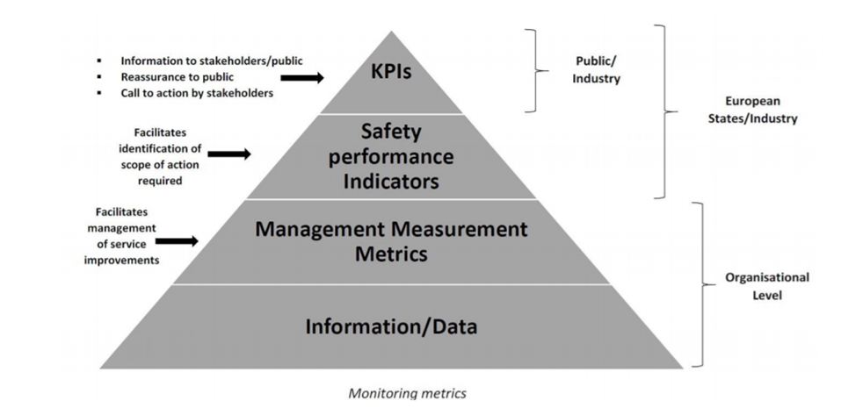
 | AMC1 ATS.OR.200(3)(iii) Safety management system
 | CONTINUOUS IMPROVEMENT OF THE SMS — COMPLEX ATS PROVIDERS
 | An air traffic services provider should continuously improve the effectiveness of its SMS by:
 | (a) developing and maintaining a formal process to identify the causes of substandard performance of the SMS; (b) establishing one or more mechanisms to determine the implications of substandard performance of the SMS;
 | (c) establishing one or more mechanisms to eliminate or mitigate the causes of substandard performance of the SMS; and (d) developing and maintaining a process for the proactive evaluation of facilities, equipment, documentation, processes and procedures (through internal audits, surveys, etc.).
 | GM1 ATS.OR.200(3)(iii) Safety management system
 | CONTINUOUS IMPROVEMENT OF THE SMS — COMPLEX ATS PROVIDERS
 | (a) Substandard performance of the SMS can manifest itself in two ways. Firstly, where the SMS processes themselves do not fit their purpose (e.g. not adequately enabling the air traffic services provider to identify, manage and mitigate hazards and their associated risks) resulting in the safety performance of the service being impacted in a negative way. Secondly, where the SMS processes fit their purpose, but are not applied correctly or adequately by the personnel whose safety accountabilities and responsibilities are discharged through the application of the SMS. Personnel who have safety accountabilities and responsibilities are considered an essential part of the effectiveness of the SMS and viewed as part of the SMS.
 | (b) Therefore, by detecting substandard performance of the SMS, the air traffic services provider can take action to improve the SMS processes themselves or to improve the application of the SMS processes by those with safety accountabilities and responsibilities resulting in an improvement to the safety performance.
 | (c) Continuous improvement of the effectiveness of the safety management processes can be achieved through:
...
 | (2) reactive evaluations in order to verify the effectiveness of the system for control and mitigation of risks.
 | (d) In the same way that continuous improvement is sought through safety performance monitoring and measurement (see GM1 ATM/ANS.OR.B.005(a)(3) and GM1 ATS.OR.200(3)(i)) by the use of leading and lagging indicators, continuous improvement of the SMS provides the air traffic services provider with safety assurance for the service.
 | (e) As with safety performance monitoring, the continuous improvement of the SMS lends itself to a process that can be summarised as:
 | (1) Identify where there are potential weaknesses or opportunities for improvement;
 | (2) Identify what goes right and disseminate as best practice;
 | (3) Identify what can be done to tackle weaknesses or lead to improvement;
 | (4) Set performance standards for the actions identified;
 | (5) Monitor performance against the standards;
 | (6) Take corrective actions to improve performance; and
 | (7) Repeat the process by using the continuous improvement model below:
 | 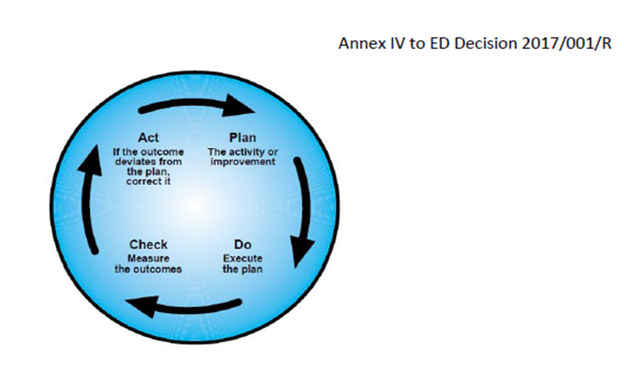
 | (f) Taking into account that the SMS is being required to manage safety, it can be assumed that by continuously improving the effectiveness of the SMS, ATS providers should be able to better manage and mitigate, and ultimately control the safety risks associated with the provisions of their services.
 | AMC1 ATS.OR.200(4)(i) Safety management system
 | TRAINING AND COMMUNICATION — COMPLEX ATS PROVIDERS
 | (a) Training
 | (1) All personnel should receive safety training as appropriate for their safety responsibilities.
 | (2) Adequate records of all safety training provided should be kept.
 | (b) Communication
 | (1) The ATS provider should establish communication about safety matters that:
 | (a) ensures that all personnel are aware of the safety management activities as appropriate for their safety responsibilities;
 | (b) conveys critical information, especially relating to assessed risks and analysed hazards;
...

ATS.OR.205
...
CUESTIONARIO |  | DOCUMENTACIÓN ANSP VERSIÓN 1 | Valoración AESA | DF/OB
 | (e) The software assurance processes should also cover the particularities of specific types of software such as COTS, non-development software and previously developed software where generic assurance processes cannot be applied. The software assurance processes should include other means to give sufficient confidence that the software meets the safety objectives and requirements, as identified by the safety risk assessment and mitigation processes. If sufficient assurance cannot be provided, complementary mitigation means aiming at decreasing the impact of specific failure modes of this type of software, should be applied. This may include but is not limited to: (1) software and/or system architectural considerations;
 | (e) The software assurance processes should also cover the particularities of specific types of software such as COTS, non-development software and previously developed software where generic assurance processes cannot be applied. The software assurance processes should include other means to give sufficient confidence that the software meets the safety objectives and requirements, as identified by the safety risk assessment and mitigation processes. If sufficient assurance cannot be provided, complementary mitigation means aiming at decreasing the impact of specific failure modes of this type of software, should be applied. This may include but is not limited to: (2) existing service level experience; and
 | (e) The software assurance processes should also cover the particularities of specific types of software such as COTS, non-development software and previously developed software where generic assurance processes cannot be applied. The software assurance processes should include other means to give sufficient confidence that the software meets the safety objectives and requirements, as identified by the safety risk assessment and mitigation processes. If sufficient assurance cannot be provided, complementary mitigation means aiming at decreasing the impact of specific failure modes of this type of software, should be applied. This may include but is not limited to: (3) monitoring.
 | GM1 to AMC4 ATS.OR.205(a)(2) Safety assessment and assurance of changes to the functional system ASSURANCE - SOFTWARE ASSURANCE PROCESS
 | In reference to the terms ‘correct and complete software verification’, ‘software timing performances’, ‘software capacity’, ‘software accuracy’, ‘software resource usage’, ‘software robustness’, ‘overload tolerance’, ‘software life cycle data’ and ‘COTS’, please refer to GM1 to AMC6 ATM/ANS.OR.C.005(a)(2) ‘Safety support assessment and assurance of changes to the functional system’.
 | GM2 to AMC4 ATS.OR.205(a)(2) Safety assessment and assurance of changes to the functional system ASSURANCE - SOFTWARE ASSURANCE LEVELS
 | (a) The assurance required by AMC4 ATS.OR.205(a)(2) can be provided with a level of confidence consistent with the criticality of the software in order to generate an appropriate and sufficient body of evidence to help to establish the required confidence in the argument. (b) The use of the SWAL concept can be helpful to provide an explicit link between the criticality of the software and the rigour of the assurance. (c) The use of multiple SWALs would also allow the possibility of managing several criticalities of the different software components within the system (with partitioning or other architectural strategies) by the same set of software assurance processes. When the software assurance processes employ on several SWALs, they should define for each SWAL the rigour of the assurances to achieve compliance with the objectives set out in AMC4 ATS.OR.205(a)(2). As a minimum: (1) the rigour should increase as the criticality of the service supported by the software solution increases; and (2) the variation in rigour of the evidence and arguments per SWAL should include a classification of the activities and objectives according to the following criteria: (i) required to be achieved with independence, i.e. the verification process activities are performed by a person (or persons) other than the developer of the item being verified; (ii) required to be achieved; and (iii) not required.
 | GM3 to AMC4 ATS.OR.205(a)(2) Safety assessment and assurance of changes to the functional system ASSURANCE - SOFTWARE ASSURANCE LEVELS ALLOCATION
 | The process to allocate a SWAL to a software consistently with its foreseen criticality, as identified by the risk assessment and mitigation process, should consider the following elements: (a) The allocated SWAL should relate the rigour of the software assurances to the foreseen criticality of the software by using the combination of the used severity classification scheme with the likelihood of occurrence of a certain adverse effect. (b) The allocated SWAL should be commensurate with the worst credible effect that software malfunctions (i.e. the inability of a programme to perform a required function correctly) or failures (i.e. the inability of a programme to perform a required function) may cause. It should, in particular, take into account the risks associated with software malfunctions or failures and the architecture and/or procedural defences. (c) The software components that cannot be shown to be independent of one another should be allocated to the SWAL of the most critical of the dependent components. In this context, the term ‘software components’ is understood to be a building block that can be fitted or connected together with other reusable blocks of software to combine and create a custom software application, and ‘independent software components’ are those software components which are not rendered inoperative by the same failure condition. (d) The allocated SWALs should be consistent with the levels defined in the software assurance processes of the ATS provider and of the non-ATS provider(s), when the safety case is based on the evidence presented in the corresponding safety support case(s).
 | GM4 to AMC4 ATS.OR.205(a)(2) Safety assessment and assurance of changes to the functional system ASSURANCE - EXAMPLES OF EXISITNG INDUSTRIAL STANDARS
 | 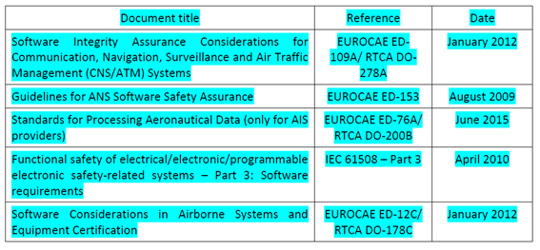 (a) The service provider is responsible for the definition of the software assurance processes. In this definition of processes, the service provider may consider the guidance material contained in existing industrial standards for the software assurance considerations of software. It should be considered that not all standards address all aspects required and the service provider may need to define additional software assurance processes. The guidance material typically includes: (1) objectives of the software life cycle processes; (2) activities for satisfaction of those objectives; (3) descriptions of the evidence, in the form of software life cycle data, that indicates that the objectives have been satisfied; (4) variations according to the SWAL, to accommodate the different levels of rigour of the software assurances; and (5) particular aspects (e.g. previously developed software) that may be applicable to certain applications. (b) The following table presents some of the existing industrial standards (at the latest available issue) used by the stakeholders: EUROCAE ED-109A/RTCA DO-278A and EUROCAE ED-12C/RTCA DO-178C make reference to some external documents (supplements), which are integral part of the standard for the use of some particular technologies and development techniques. The supplements are the following: (1) Formal Methods Supplement to ED-12C and ED-109A (EUROCAE ED-216/RTCA DO-333) (2) Object-Oriented Technology and related Techniques Supplement to ED-12C and ED-109A (EUROCAE ED-217/RTCA DO-332) (3) Model-Based Development and Verification Supplement to ED-12C and ED-109A (EUROCAE ED-218/RTCA DO-331) When tools are used during the software development lifecycle, EUROCAE ED-215/RTCA DO-330 ‘Software Tool Qualification Considerations’ may be considered in addition to EUROCAE ED-12C/RTCA DO-178C and EUROCAE ED-109A/RTCA DO-278A. (c) The definition of the software assurance processes may be based on one of these
 | GM5 to AMC4 ATS.OR.205(a)(2) Safety assessment and assurance of changes to the functional system ASSURANCE - SWAL COORDINATION
 | (a) Within the scope of this Regulation, only the ATS provider can identify hazards, assess the associated risks and mitigate or propose mitigating measures where necessary. This requirement is also applicable to software assurance evidence which may include information on the mitigation measures established to address software failures or unintended behaviours. (b) ATS and non-ATS providers may rely on different sets of software assurance processes and, if applicable, different sets of SWALs. (c) For a particular change to the functional system, the safety assessment performed by the ATS provider, and documented in the safety case, may rely on evidence associated with the services provided by a non-ATS provider, as documented in its corresponding safety support case. It should as a minimum demonstrate that the rigour of the assurances produced by the non-ATS provider within the safety support case provides the adequate level of confidence for the purpose of the ATS safety demonstration in the safety case. (d) If SWALs are used, the ATS provider should evaluate the adequacy of the SWALs defined in the software assurance processes of the non-ATS providers and the consistency of the allocated SWALs for the parts of the functional system affected by the change at the non-ATS provider.
 | GM1 ATS.OR.205(a)(2) Safety assessment and assurance of changes to the functional system
 | SAFETY CRITERIA
 | ‘Safety criteria will remain satisfied’ means that the safety criteria continue to be satisfied after the change is implemented and put into operation. The safety case needs to provide assurance that the monitoring requirements of ATS.OR.205(b)(6) are suitable for demonstrating, during operation, that the safety criteria remain satisfied and, therefore, the argument remains valid.
 | GM2 ATS.OR.205(a)(2) Safety assessment and assurance of changes to the functional system
 | ASSURANCE LEVELS
 | The use of assurance level concepts, e.g. design assurance levels (DAL), software assurance levels (SWAL), hardware assurance levels (HWAL), can be helpful in generating an appropriate and sufficient body of evidence to help establish the required confidence in the argument.
 | GM3 ATS.OR.205(a)(2) Safety assessment and assurance of changes to the functional system
 | SAFETY REQUIREMENTS
...
CUESTIONARIO |  | DOCUMENTACIÓN ANSP VERSIÓN 1 | Valoración AESA | DF/OB
 | The air traffic services provider should ensure that the risk evaluation includes:
 | (a) an assessment of the identified hazards for a notified change, including possible mitigation means, in terms of risk or in terms of proxies or a combination of them;
 | (b) a comparison of the risk analysis results against the safety criteria taking the uncertainty of the risk assessment into account; and
 | (c) the identification of the need for risk mitigation or reduction in uncertainty or both.
 | GM1 to AMC1 ATS.OR.205(b)(4) Safety assessment and assurance of changes to the functional system
 | RISK ANALYSIS IN TERMS OF PROXIES — EXAMPLES
 | Point (c) of AMC1 ATS.OR.205(b)(2) allows safety assessment to be performed in terms of risk, proxies or a combination of risk and proxies. This GM provides two examples to illustrate the use of proxies in safety analysis.
 | (a) Use of proxies when assessing the safety of a wind farm installation
 | (1) A wind farm is to be introduced on or near an aerodrome. It is assumed that before the introduction of the wind farm, the safety risk of the air traffic services being provided at the aerodrome was acceptable. To return to this level after the introduction of the farm, the change would also be acceptable.
 | A diagram showing the effects this has on the risk at the aerodrome is shown below:
 | 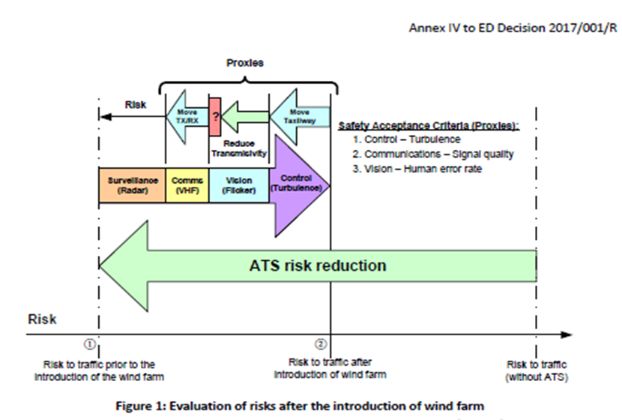
 | (2) The risk due to the introduction of the wind farm will rise from ① to ②, if not mitigated, because:
 | (i) turbulence will increase and so may destabilise manoeuvring of aircraft;
 | (ii) the movement of the blades will cause radio interference (communications radio and surveillance radar) and so communications may be lost or aircraft may be hidden from view on the radar screen; and
 | (iii) the flicker in the peripheral vision of ATCOs, caused by the rotation of the blades, may capture attention and increase their perception error rate.
 | (3) The problem of analysing the safety impact can be split into these areas of concern since they do not interact or overlap and so satisfy the independence criterion (b) of AMC2 ATS.OR.210(a). However, whilst it can be argued that each is a circumstantial hazard and that in each case a justifiable qualitative relationship can be established linking the hazard with the resulting accident (so satisfying the causality criterion (a) of AMC2 ATS.OR.210(a)), the actual or quantitative logical relationship is, in each case, extremely difficult to determine. Conditions for seeking proxies have, therefore, been established: -Performing a risk evaluation using actual risk may not be worthwhile due to the considerable cost and effort involved; and -The first two criteria for proxies have been satisfied. Consequently, it may be possible to find proxies that can be used more simply and effectively than performing an analysis based on risk.
 | (4) The solutions proposed below are for illustrative purposes only. There are many other solutions and, for each change, several should be investigated. In this example, the following proxies, which satisfy the measurability criterion (c) of AMC2 ATS.OR.210(a), are used to set safety criteria:
 | (i) Turbulence can be measured and predicted by models so the level of turbulence can be a proxy. In this example, let’s assume the only significant effect of turbulence is to light aircraft using a particular taxiway. It is possible to predict the level of turbulence at different sites on the aerodrome and an alternative taxiway is found where the level of turbulence after the introduction of the wind farm will be less than that currently encountered on the present taxiway. This can be confirmed during operation after the change by monitoring.
 | (ii) Signal quality can be also be predicted by models and measured so it can be used as a proxy. In this example, it is possible to move the communications transmitter and receiver aerials so that communications are not affected by interference. Sites can be found using modelling and the signal quality confirmed prior to moving the aerials by trial installations during periods when the aerodrome is not operating.
 | (iii) Human error rate in detecting events on the manoeuvring area can be measured in simulations and can be used as a proxy. It is suggested that increasing the opaqueness of the glass in the control tower will reduce the effects of flicker on the ATCOs, but there is no direct relationship between the transmissivity and the effects of flicker. It is, therefore, decided to make a simulation of the control tower and measure the effects of flicker on human error rate using glass of different levels of transmissivity. However, there is a conflict between increasing the opaqueness of the glass to reduce the effects of flicker and decreasing it to improve direct vision, which is needed so that manoeuvring aircraft can be seen clearly. In other words, the simulation predicts a minimum for the human error rate that relates to a decrease, as the effects of flicker decrease, followed by an increase, as the effects of a lack of direct vision increase. This minimum is greater than the human error rate achieved by the current system and so the risk of the wind farm, in respect of flicker, cannot be completely mitigated. This is shown by the red box with a question mark in it on the diagram.
 | (5) Finally, the argument for the performance of surveillance radars is commonly performed using risk. This can be repeated in this case since the idea is to filter the effects of the interference without increasing the risk. Moreover, if necessary, a system may be added (or a current one improved) to reduce the risk simply and economically and the effects of the additional system may be argued using risk.
 | (6) Since risks can be combined, the safety impacts of the changes to the surveillance radar by filtering the effects of the interference together with the addition of another system or the improvement of the current system can be established by summing the risks associated with these two kinds of change.
 | (7) In these circumstances, it is not possible to argue objectively that the risk of introducing the wind farm has been mitigated, as risks cannot be summed with proxies. This demonstrates the difficulties of using proxies. However, it may be possible to argue convincingly, albeit subjectively, that installing another system or improving the current system improves the current level of risk by a margin large enough to provide adequate compensation for the unmitigated effects of flicker.
 | (8) In summary, this example shows how proxies and risks can be combined in a single assurance case to argue that a change to a functional system can be introduced safely. It also demonstrates that the strategies available to demonstrate safety are not generic, but are dependent on identifying analysable qualities or quantities related to specific properties of the system or service that are impacted by the change.
 | (b) Use of proxies when changing to electronic flight strips
 | (1) An air traffic services provider considers the introduction of a digital strip system in one of its air traffic control towers to replace the paper flight progress strips currently in use. This change is expected to have an impact on several aspects of the air traffic control service that is provided such as the controller’s recollection of the progress of the flight, the mental modelling of the traffic situation and the communication and task allocation between controllers. A change of the medium, from paper to digital, might, therefore, have implications on the tower operations, and, hence, on the safety of the air traffic. The actual relation between the change of the strip medium and the risk for the traffic is, however, difficult to establish.
 | (2) The influence of the quantity on the risk is globally known, but cannot easily be quantified. One difficulty is that strip management is at the heart of the air traffic control operations: the set of potential sequences of events from a strip management error to an accident or incident is enormous. This set includes, for example, the loss of the call sign at the moment a ground controller needs to intervene in a taxiway conflict, and whether this results in an incident depends, for example, on the visibility. This set also includes the allocation of a wrong standard instrument departure (SID) to an aircraft, and whether this results in an accident depends, for example, on the runway configuration.
 | 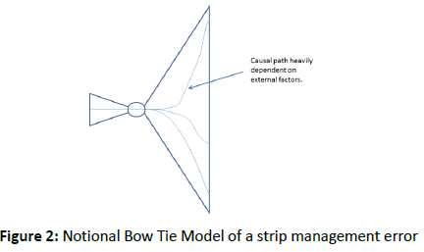
 | (3) The Bow Tie Model of a strip management error has, figuratively speaking, a vertically stretched right part. This expresses that a hazard — such as the loss of a single strip — may have many different outcomes which heavily depend on factors that have nothing to do with the cause of the hazard — factors such as the status of the aircraft corresponding to the absent strip, that aircraft’s position on the aerodrome, the traffic situation and the visibility.
 | (4) Another difficulty with the relationship between the change of the medium and the risk to the air traffic is that several human and cultural aspects are involved. The difficulty lies in the largely unknown causal relationship between these human and cultural aspects and the occurrences of accidents and incidents. As an example of this, it is noted that strip manipulation — like moving a strip into another bay, or making a mark to indicate that a landing clearance is given — assists a controller in distinguishing the potential from the actual developments. The way of working with paper strips generates impressions in a wider variety than digital strips by their physical nature: handling paper strips has tactile, auditory and social aspects. This difference in these aspects may lead to a difference in the quality of the controller’s situation awareness which may lead to a difference in the efficacy of the controller’s instructions and advisories, which may lead to a difference in the occurrence of accidents and incidents. However, the relation between the change of the medium and the risk for the air traffic is difficult to assess and would require a great deal of effort, time and experimentation to quantify.

 | (5) There is probably a relation between the change of the flight progress strip medium and the risk for air traffic: a new human–machine interface may have an effect on the situation awareness of some individual controllers in some circumstances, which might have an effect on whether, when and what instructions are given, and this in turn influences the aircraft movements, and, hence, the risks. The question by what amount risks increase or decrease is very hard to answer.
 | (6) Performing a risk evaluation using actual risk may not be worthwhile due to the difficulties and considerable cost and effort involved in assessing the risk of the change directly. Therefore, the use of proxies might be preferred. A quantity is only considered an appropriate proxy if it satisfies the criteria in point AMC2 ATS.OR.210(a):
 | (i) Causality: The quantity used as proxy can be expected to be influenced by the change, and the risk can be expected to be influenced by the quantity. In addition to this causal relationship, a criterion can be formulated and agreed upon that expresses by which amount the value of the quantity may shift due to the change. Note that the influence of the proxy on the risk cannot easily be quantified, otherwise it might be more beneficial to use risk as a measure and the quantity as an auxiliary function.
 | (ii) Measurability: The influence of the change on the quantity can be assessed before as well as after the change.
 | (iii) Independence: When the proxy selected does not cover all hazards, a set of proxies should be used. Any proxy of that set should be sufficiently isolated from other proxies to be treated independently.

 | (7) There is a relationship between the change and the proxy, and there is a relationship between the proxy and the risk to traffic. The first relationship can be assessed (indicated by the ‘!’), while the second cannot (indicated by the ‘?’). An acceptance criterion is typically formulated for the amount the proxy value might increase or decrease.
...

ATS.OR.210
...
CUESTIONARIO |  | DOCUMENTACIÓN ANSP VERSIÓN 1 | Valoración AESA | DF/OB
 | OTHER MEASURES RELATED TO SAFETY RISKS — PROXIES
 | Proxies for safety risk, used as safety criteria for those parts of the functional system affected by the change, can only be employed when:
 | (a) a justifiable causal relationship exists between the proxy and the harmful effect, e.g. proxy increase/decrease causes risk increase/decrease;
 | (b) a proxy is sufficiently isolated from other proxies to be treated independently; and
 | (c) the proxy is measurable, quantitatively or qualitatively, to an adequate degree of certainty.
 | GM1 ATS.OR.210(a) Safety criteria
 | SAFETY CRITERIA IN TERMS OF PROXIES FOR SAFETY RISKS
 | (a) In the safety assessment of functional systems, it may not always be possible or desirable to specify safety criteria in terms of quantitative values of risk. Instead, safety criteria may be defined in terms of other measures that are related to risk. These measures are called proxies and they need to meet the requirements for a proxy as stated in AMC2 ATS.OR.210(a). For examples of their use, see GM1 to AMC1 ATS.OR.205(b)(4).
 | (b) A proxy is some measurable property that can be used to represent the value of something else. In the safety assessment of functional systems, the value of a proxy may be used as a substitute for a value of risk, providing it meets the requirements for a proxy as stated in AMC2 ATS.OR.210(a). Examples of proxies are the frequency of airspace infringements, runway incursions, false alert rate, head-down time, limited sight, level of situation awareness, fraction of read back errors, reduced vigilance, amount of turbulence, distraction of controller’s attention, inappropriate pilot behaviour, system availability, information integrity and service continuity. An example of the concept of using a different but specific quantity to assess an actually relevant quantity is the transposition/measure of an aircraft’s altitude which is in terms of barometric pressure or the transposition/measure of an aircraft’s airspeed which is in terms of dynamic pressure.
 | (c) A proxy is a measure of a certain property along the causal trajectory between the hazard/event and the harmful effects of the hazard/event in question (see Figure 5). The causal relationship between the proxy and the accident must be justified in the safety case, i.e. it must satisfy AMC2 ATS.OR.210(a). This means that the accident trajectory must be modelled and analysed such that the causal relationship can be assured but without the need to evaluate the quantitative nature of this relationship. It is assumed that since the proxy lies between the hazard/event and the accident, then there is a quantitative causal relationship between the rate of the hazard/event’s occurrence and the rate of the proxy’s occurrence. As a consequence, the variation of values of the proxy correlates with values of the hazards/events rate of occurrence and the value of the rate at which the harmful effects occur, i.e. the accident rate, and this relationship is a monotonically increasing one. This means that when the proxy value, e.g. Proxy1, increases/decreases, the associated risk value of the related accident, e.g. Accident1, increases/decreases accordingly.
 | 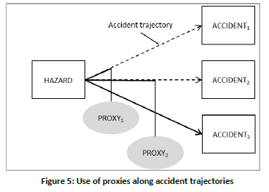
 | (d) Proxies might be preferred where the extra effort needed to identify, describe and analyse a complete set of sequences of events from the occurrence of a hazard to the occurrence of an accident or incident has no added value in the safety assessment. The intrinsic reasons for the amount of the extra effort are the number of significantly different event sequences, the complexity of some accident scenarios, the existence of many barriers preventing the occurrence of a hazard developing into an accident and the lack of evidence on the probability of some events or the frequency of occurrence of some external circumstances and factors. The usage of proxies might then make the safety assessment more tractable and comprehensible and increase the quality of the risk analysis.
 | (e) The main advantages of proxies are the easy recognition of safety issues by operational staff involved in the safety assessment, and the direct focus on the analysis and mitigation of the identified hazards and safety issues introduced or affected by the change.
 | (f) The main disadvantage of using proxies is that it is not possible to express risk by a uniform measure. However, the value of the proxy should be measurable.
 | (g) For further details on the use of proxies, please refer to GM1 to AMC1 ATS.OR.205(b)(4), which contains two examples to assist in the selection and use of proxies in safety analysis.

ATS.TR.220
...
CUESTIONARIO |  | DOCUMENTACIÓN ANSP VERSIÓN 1 | Valoración AESA | DF/OB
 | (a) As an alternative to the wake turbulence separation minima prescribed in AMC1 to AMC6 ATS.TR.220, an air traffic services provider may decide to implement RECAT-EU or parts thereof, subject to the approval of the competent authority.
 | (b) The following wake vortex aircraft groupings, based on the allocation of aircraft types to six categories according to both maximum certificated take-off mass and wingspan, and associated separation minima should be used when applying RECAT-EU:
 | (1) ‘SUPER HEAVY’ — all aircraft types of 100 000 kg or more, and a wingspan between 72 m and 80 m;
 | (2) ‘UPPER HEAVY’ — all aircraft types of 100 000 kg or more, and a wingspan between 60 m and 72 m;
 | (3) ‘LOWER HEAVY’ — all aircraft types of 100 000 kg or more, and a wingspan below 52 m;
 | (4) ‘UPPER MEDIUM’ — aircraft types less than 100 000 kg but more than 15 000 kg, and a wingspan above 32 m;
 | (5) ‘LOWER MEDIUM’ — aircraft types less than 100 000 kg but more than 15 000 kg, and a wingspan below 32 m;
 | (6) ‘LIGHT’ — all aircraft types of 15 000 kg or less (without wingspan criterion).
 | (c) Aircraft types with maximum certificated take-off mass of 100 000 kg or more, and wingspan between 52 m and 60 m are included in one of the above categories on the basis of specific analyses.
 | (d) RECAT-EU wake turbulence distance-based separation minima for arriving and departing aircraft when ATS surveillance service is provided should be:
 | 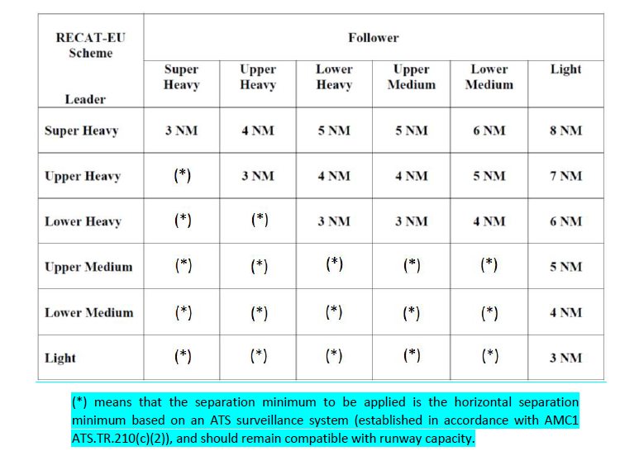
 | (e) RECAT-EU wake turbulence time-based separation minima between departing aircraft should be:
 | 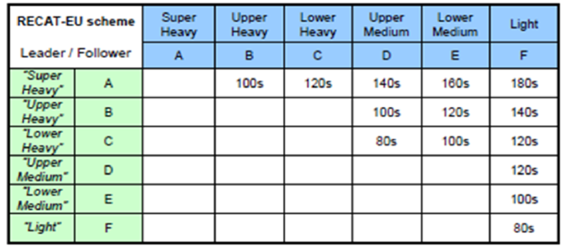
 | f) Wake turbulence time-based separation minima between departing aircraft should be applied by determining airborne times between successive aircraft.
 | (g) An additional 60 seconds should be applied to all the wake turbulence time-based separation minima above when taking off from:
 | (1) an intermediate part of the same runway; or
 | (2) an intermediate part of a parallel runway separated by less than 760 m (2 500 ft).
 | GM1 to AMC7 ATS.TR.220 Application of wake turbulence separation
 | APPLICATION OF RECAT-EU WAKE TURBULENCE SEPARATION SCHEME
 | (a) The implementation of RECAT-EU or parts thereof is considered to be a change to the air traffic services provider functional system and, as such, is supported by a safety assessment, in accordance with ATS.OR.205. Any such implementation should provide clear operational benefits.
 | (b) While the ICAO flight plan remains unchanged, the RECAT-EU wake vortex aircraft grouping should be displayed to air traffic controllers using the associated aircraft type information available in the flight data processing system.
 | (c) A list of aircraft types for each RECAT-EU aircraft grouping, in particular with respect to new aircraft types, is maintained by EASA and is available at https://www.easa.europa.eu/easa-and-you/air-traffic-management#group-easa-downloads.
 | GM1 ATS.TR.220 Application of wake turbulence separation
...

